SAP連携イメージ
NBC（WBS基幹システム）及び外冷（Chainflow I）から受信するデータには、１レコードにつき最大８明細がセットされている。
Asteriaでは、明細ごとに１レコードとして出力し、SAPへ連携する。

 | 変換イメージ
 | WBS基幹システム/Chainflow Iからの受信データ（固定長）

 | インターフェース 識別 | ID | 拠点 コード | 冷蔵庫 コード | 事業所 コード | レコード内 明細件数 | 【明細1】 |  |  |  |  | 【明細2】 |  |  |  |  | 【明細3】 |  |  |  |  | 【明細4】 |  |  |  |  | 【明細5】 |  |  |  |  | 【明細6】 |  |  |  |  | 【明細7】 |  |  |  |  | 【明細8】 |  |  |  |  | 余白
 |  |  |  |  |  |  | 冷ロット № | 入庫日 | 在庫 ケース数 | 在庫 本数 | 定貫／ 不定貫 区分 | 冷ロット № | 入庫日 | 在庫 ケース数 | 在庫 本数 | 定貫／ 不定貫 区分 | 冷ロット № | 入庫日 | 在庫 ケース数 | 在庫 本数 | 定貫／ 不定貫 区分 | 冷ロット № | 入庫日 | 在庫 ケース数 | 在庫 本数 | 定貫／ 不定貫 区分 | 冷ロット № | 入庫日 | 在庫 ケース数 | 在庫 本数 | 定貫／ 不定貫 区分 | 冷ロット № | 入庫日 | 在庫 ケース数 | 在庫 本数 | 定貫／ 不定貫 区分 | 冷ロット № | 入庫日 | 在庫 ケース数 | 在庫 本数 | 定貫／ 不定貫 区分 | 冷ロット № | 入庫日 | 在庫 ケース数 | 在庫 本数 | 定貫／ 不定貫 区分
 | B019 | Z2 |  | 004000001 | 0482 | 5 | 1001 | 20260401 | 000011 | 000 | 0 | 1002 | 20260402 | 000012 | 000 | 1 | 1003 | 20260403 | 000013 | 000 | 0 | 1004 | 20260404 | 000014 | 000 | 0 | 1005 | 20260405 | 000015 | 000 | 1 |  | 00000000 | 000000 | 000 |  |  | 00000000 | 000000 | 000 |  |  | 00000000 | 000000 | 000
 | B019 | Z2 |  | 004000001 | 0054 | 1 | 2001 | 20260411 | 000021 | 000 | 0 |  | 00000000 | 000000 | 000 |  |  | 00000000 | 000000 | 000 |  |  | 00000000 | 000000 | 000 |  |  | 00000000 | 000000 | 000 |  |  | 00000000 | 000000 | 000 |  |  | 00000000 | 000000 | 000 |  |  | 00000000 | 000000 | 000

「レコード内明細件数」の値分の明細が格納されており、その件数分出力する
（数値+半角スペースの２桁）

 | Asteriaで以下のようににマッピング、ファイル出力し、SAPへ連携（tsv）

 | 共通配送先 | プラント コード | 冷ロット № | 入庫日 | 在庫 ケース 数 | 定貫／ 不定貫 区分
 | 24000001 | 1101 | 1001 | 20260401 | 11 | 0
 | 24000001 | 1101 | 1002 | 20260402 | 12 | 1
 | 24000001 | 1101 | 1003 | 20260403 | 13 | 0 |  | 受信１レコード目（明細５件）
 | 24000001 | 1101 | 1004 | 20260404 | 14 | 0
 | 24000001 | 1101 | 1005 | 20260405 | 15 | 1
 | 24000001 | 2201 | 2001 | 20260411 | 21 | 0 | → | 受信２レコード目（明細１件）

明細部でない項目は
入力の同一内容を出力する
（プラントコードは事業所コードから変換表にて変換セット）
明細からの出力
明細件数分、レコード出力する

20260424_起動バラメータ変数名変更
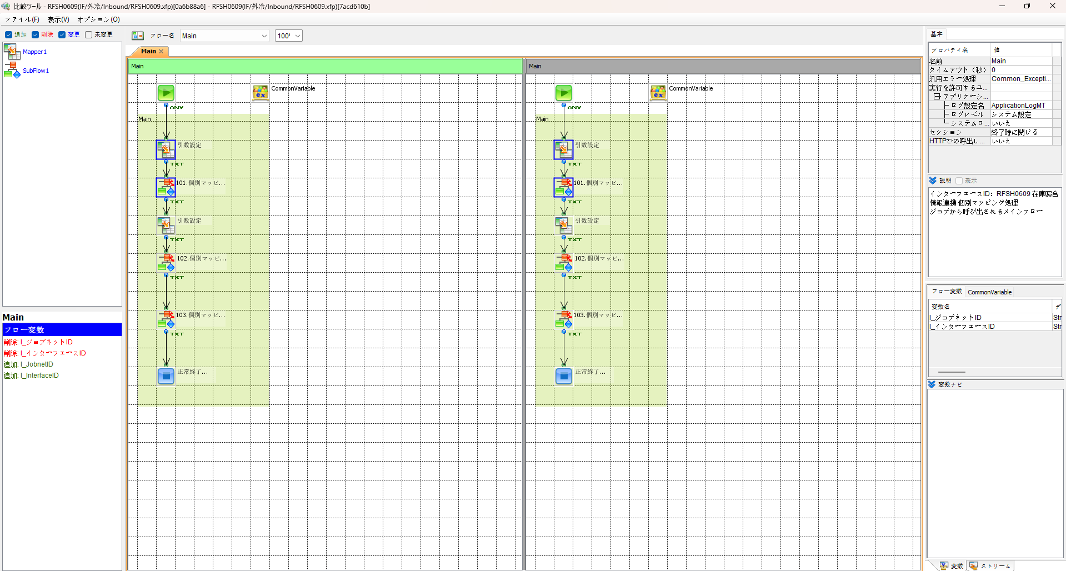
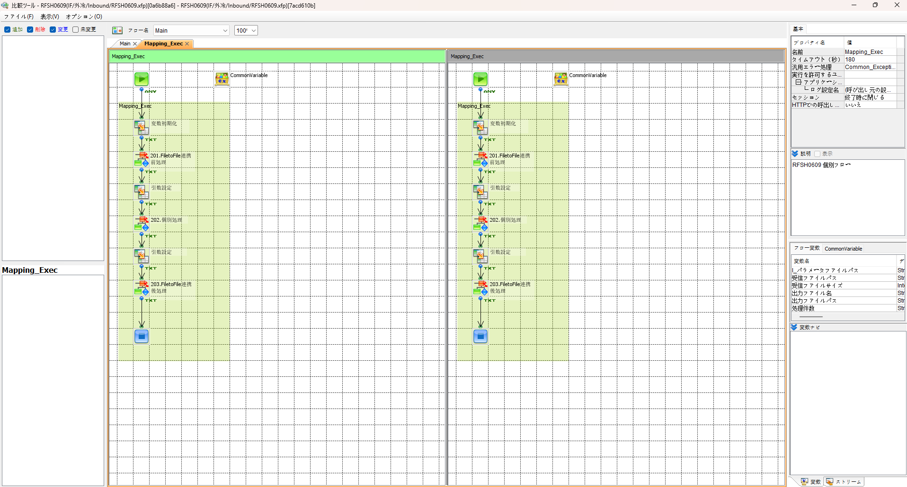

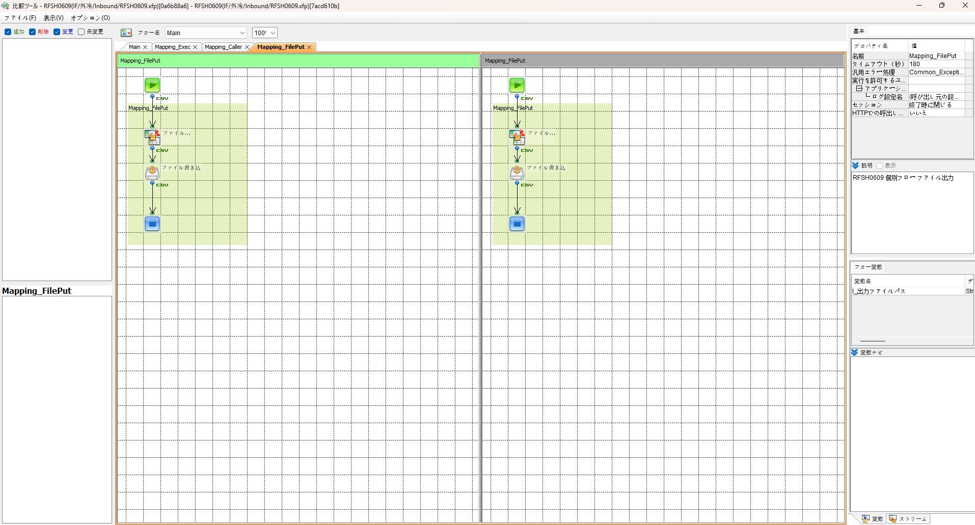
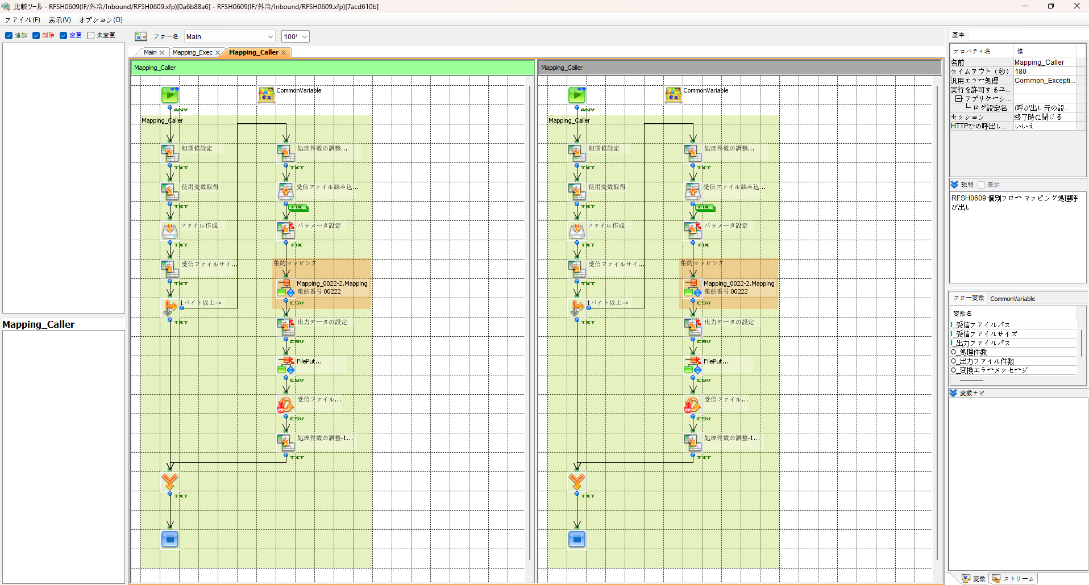

エビデンス(共通)
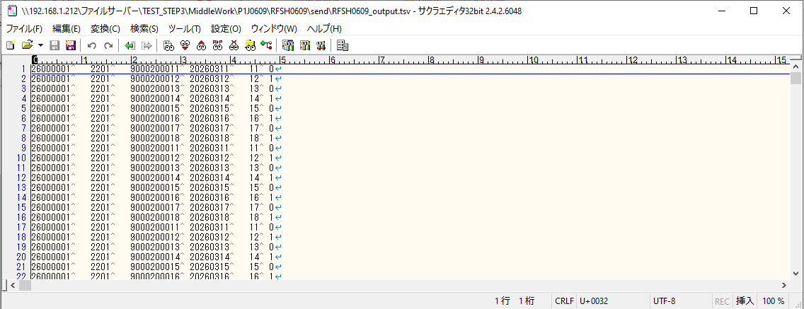
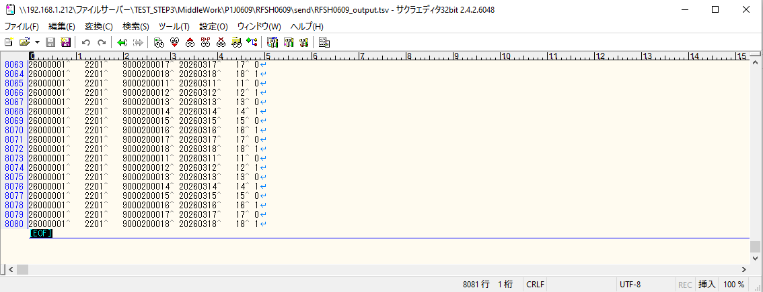
テスト実施

テストフロー
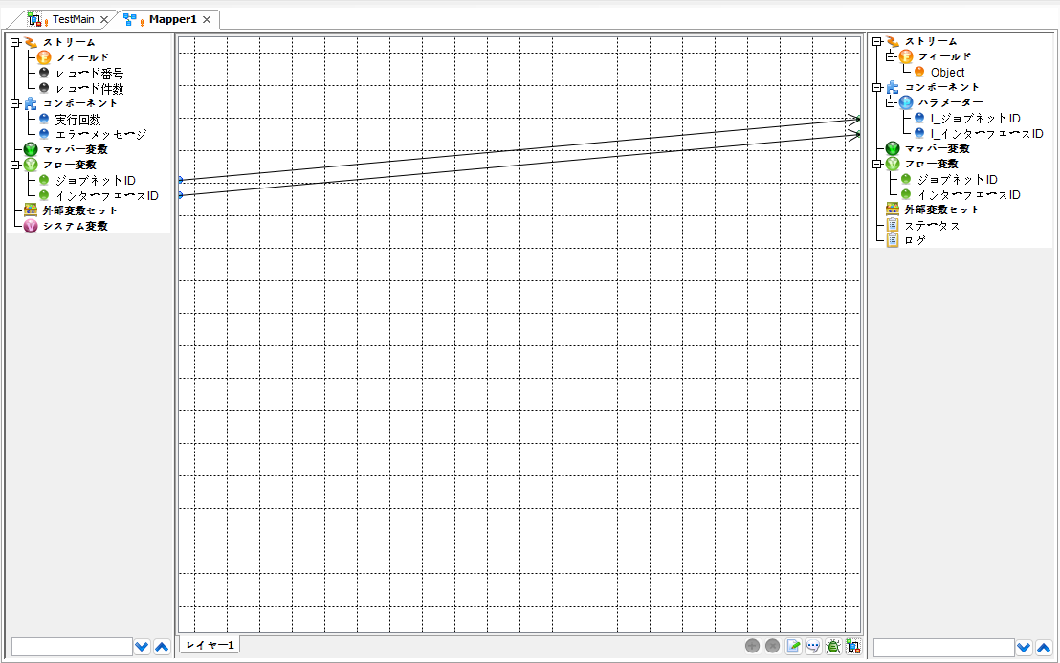

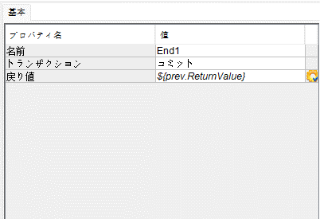

起動パラメータ.フロー変数を
RFSH0609.Mainのパラメータに受け渡す

RFSH0609 Main の戻り値をテストフローの戻り値に設定

■1回目 正常系・1000件未満・ファイル送信前結合有無=false

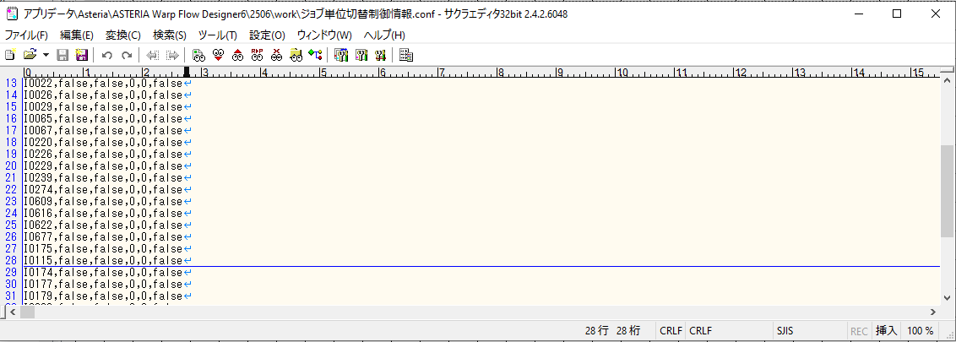

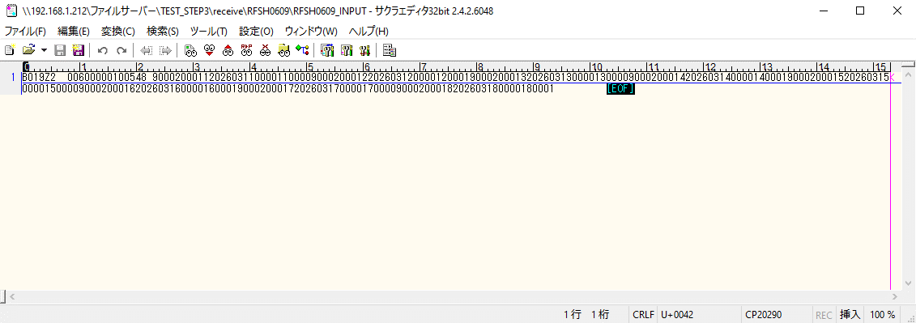

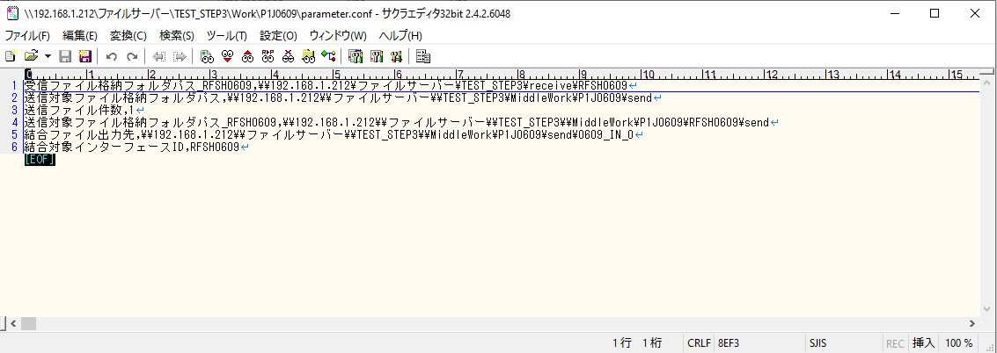

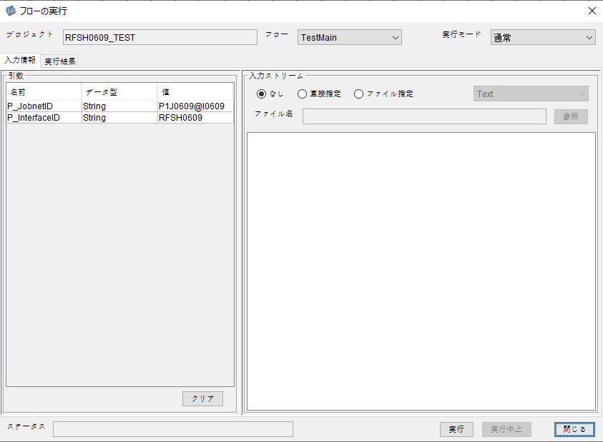
P_ジョブネットID=P1J0609@I0609
P_インターフェースID=RFSH0609

 |  | 実行結果
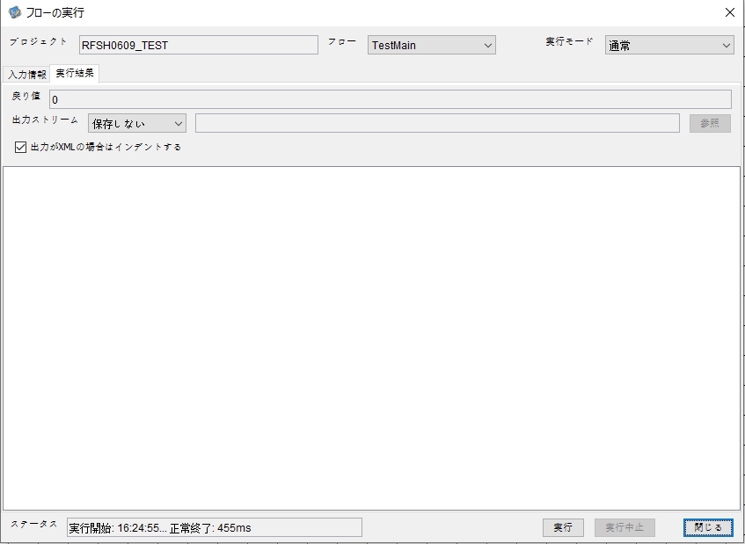

 | No.1-2-1

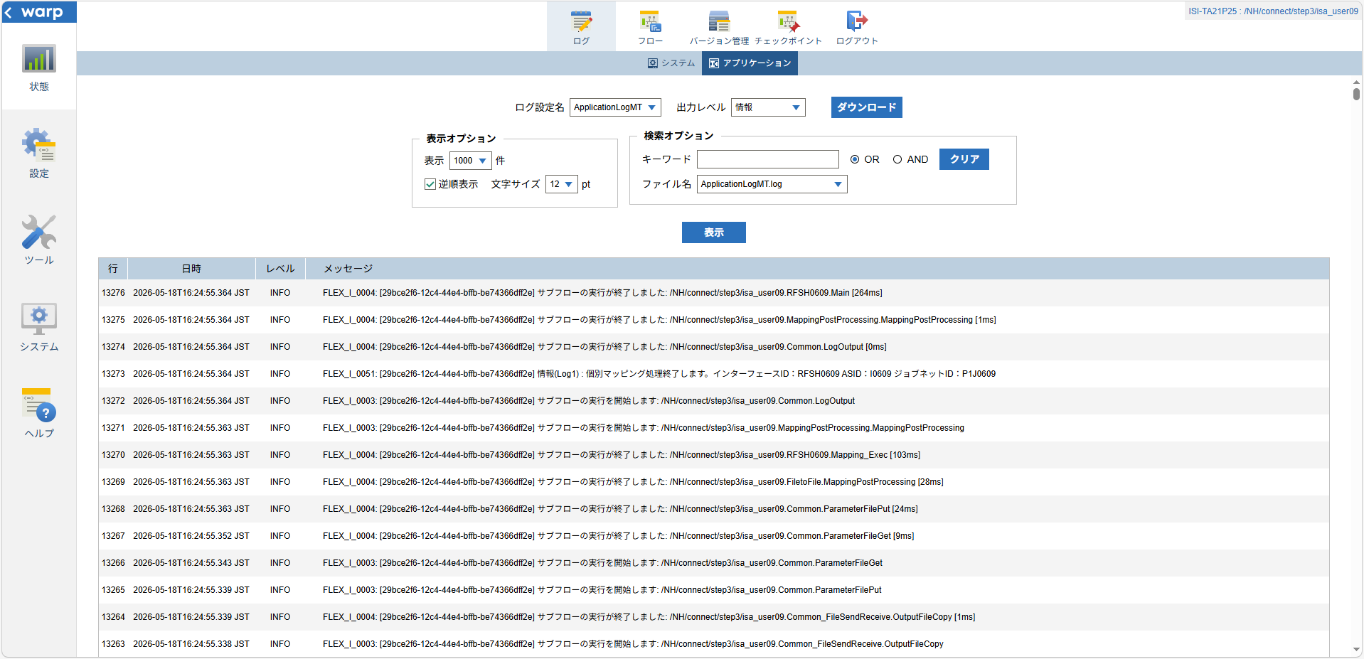
 | No.1-1-1

 |  | 行 | 日時 | レベル | メッセージ
 |  | 13224 | 2026-05-18T16:24:55.101 JST | INFO | FLEX_I_0003: [29bce2f6-12c4-44e4-bffb-be74366dff2e] サブフローの実行を開始します: /NH/connect/step3/isa_user09.RFSH0609.Main
 | No.2-1-1 | 13225 | 2026-05-18T16:24:55.144 JST | INFO | FLEX_I_0003: [29bce2f6-12c4-44e4-bffb-be74366dff2e] サブフローの実行を開始します: /NH/connect/step3/isa_user09.MappingPreProcessing.MappingPreProcessing
 |  | 13226 | 2026-05-18T16:24:55.144 JST | INFO | FLEX_I_0003: [29bce2f6-12c4-44e4-bffb-be74366dff2e] サブフローの実行を開始します: /NH/connect/step3/isa_user09.Common.LogOutput
 | No.2-2-1 | 13227 | 2026-05-18T16:24:55.145 JST | INFO | FLEX_I_0051: [29bce2f6-12c4-44e4-bffb-be74366dff2e] 情報(Log1) : 個別マッピング処理開始します。インターフェースID：RFSH0609 ASID：I0609 ジョブネットID：P1J0609
 |  | 13228 | 2026-05-18T16:24:55.145 JST | INFO | FLEX_I_0004: [29bce2f6-12c4-44e4-bffb-be74366dff2e] サブフローの実行が終了しました: /NH/connect/step3/isa_user09.Common.LogOutput [1ms]
 |  | 13229 | 2026-05-18T16:24:55.145 JST | INFO | FLEX_I_0003: [29bce2f6-12c4-44e4-bffb-be74366dff2e] サブフローの実行を開始します: /NH/connect/step3/isa_user09.Common.InputParameterCheck
 |  | 13230 | 2026-05-18T16:24:55.145 JST | INFO | FLEX_I_0004: [29bce2f6-12c4-44e4-bffb-be74366dff2e] サブフローの実行が終了しました: /NH/connect/step3/isa_user09.Common.InputParameterCheck [0ms]
 |  | 13231 | 2026-05-18T16:24:55.146 JST | INFO | FLEX_I_0003: [29bce2f6-12c4-44e4-bffb-be74366dff2e] サブフローの実行を開始します: /NH/connect/step3/isa_user09.Common.SettingInit
 |  | 13232 | 2026-05-18T16:24:55.164 JST | INFO | FLEX_I_0004: [29bce2f6-12c4-44e4-bffb-be74366dff2e] サブフローの実行が終了しました: /NH/connect/step3/isa_user09.Common.SettingInit [18ms]
 |  | 13233 | 2026-05-18T16:24:55.165 JST | INFO | FLEX_I_0003: [29bce2f6-12c4-44e4-bffb-be74366dff2e] サブフローの実行を開始します: /NH/connect/step3/isa_user09.Common.ParameterFileGet
 |  | 13234 | 2026-05-18T16:24:55.175 JST | INFO | FLEX_I_0004: [29bce2f6-12c4-44e4-bffb-be74366dff2e] サブフローの実行が終了しました: /NH/connect/step3/isa_user09.Common.ParameterFileGet [10ms]
 |  | 13235 | 2026-05-18T16:24:55.199 JST | INFO | FLEX_I_0003: [29bce2f6-12c4-44e4-bffb-be74366dff2e] サブフローの実行を開始します: /NH/connect/step3/isa_user09.Common_FileSendReceive.WorkFileDelete
 |  | 13236 | 2026-05-18T16:24:55.226 JST | INFO | FLEX_I_0004: [29bce2f6-12c4-44e4-bffb-be74366dff2e] サブフローの実行が終了しました: /NH/connect/step3/isa_user09.Common_FileSendReceive.WorkFileDelete [27ms]
 |  | 13237 | 2026-05-18T16:24:55.227 JST | INFO | FLEX_I_0003: [29bce2f6-12c4-44e4-bffb-be74366dff2e] サブフローの実行を開始します: /NH/connect/step3/isa_user09.Common.ParameterFileGet
 |  | 13238 | 2026-05-18T16:24:55.236 JST | INFO | FLEX_I_0004: [29bce2f6-12c4-44e4-bffb-be74366dff2e] サブフローの実行が終了しました: /NH/connect/step3/isa_user09.Common.ParameterFileGet [9ms]
 |  | 13239 | 2026-05-18T16:24:55.236 JST | INFO | FLEX_I_0003: [29bce2f6-12c4-44e4-bffb-be74366dff2e] サブフローの実行を開始します: /NH/connect/step3/isa_user09.Common_FileSendReceive.WorkFileDelete
 |  | 13240 | 2026-05-18T16:24:55.237 JST | INFO | FLEX_I_0004: [29bce2f6-12c4-44e4-bffb-be74366dff2e] サブフローの実行が終了しました: /NH/connect/step3/isa_user09.Common_FileSendReceive.WorkFileDelete [1ms]
 |  | 13241 | 2026-05-18T16:24:55.259 JST | INFO | FLEX_I_0003: [29bce2f6-12c4-44e4-bffb-be74366dff2e] サブフローの実行を開始します: /NH/connect/step3/isa_user09.Common_Conversion.GetConversionMst
 |  | 13242 | 2026-05-18T16:24:55.260 JST | INFO | FLEX_I_0004: [29bce2f6-12c4-44e4-bffb-be74366dff2e] サブフローの実行が終了しました: /NH/connect/step3/isa_user09.Common_Conversion.GetConversionMst [1ms]
 |  | 13243 | 2026-05-18T16:24:55.260 JST | INFO | FLEX_I_0004: [29bce2f6-12c4-44e4-bffb-be74366dff2e] サブフローの実行が終了しました: /NH/connect/step3/isa_user09.MappingPreProcessing.MappingPreProcessing [116ms]
 |  | 13244 | 2026-05-18T16:24:55.260 JST | INFO | FLEX_I_0003: [29bce2f6-12c4-44e4-bffb-be74366dff2e] サブフローの実行を開始します: /NH/connect/step3/isa_user09.RFSH0609.Mapping_Exec
 | No.3-1-1 | 13245 | 2026-05-18T16:24:55.260 JST | INFO | FLEX_I_0003: [29bce2f6-12c4-44e4-bffb-be74366dff2e] サブフローの実行を開始します: /NH/connect/step3/isa_user09.FiletoFile.MappingPreProcessing
 |  | 13246 | 2026-05-18T16:24:55.262 JST | INFO | FLEX_I_0003: [29bce2f6-12c4-44e4-bffb-be74366dff2e] サブフローの実行を開始します: /NH/connect/step3/isa_user09.Common.ParameterFileGet
 |  | 13247 | 2026-05-18T16:24:55.274 JST | INFO | FLEX_I_0004: [29bce2f6-12c4-44e4-bffb-be74366dff2e] サブフローの実行が終了しました: /NH/connect/step3/isa_user09.Common.ParameterFileGet [12ms]
 |  | 13248 | 2026-05-18T16:24:55.283 JST | INFO | FLEX_I_0003: [29bce2f6-12c4-44e4-bffb-be74366dff2e] サブフローの実行を開始します: /NH/connect/step3/isa_user09.Common.ParameterFilePut
 |  | 13249 | 2026-05-18T16:24:55.287 JST | INFO | FLEX_I_0003: [29bce2f6-12c4-44e4-bffb-be74366dff2e] サブフローの実行を開始します: /NH/connect/step3/isa_user09.Common.ParameterFileGet
 |  | 13250 | 2026-05-18T16:24:55.294 JST | INFO | FLEX_I_0004: [29bce2f6-12c4-44e4-bffb-be74366dff2e] サブフローの実行が終了しました: /NH/connect/step3/isa_user09.Common.ParameterFileGet [7ms]
 |  | 13251 | 2026-05-18T16:24:55.306 JST | INFO | FLEX_I_0004: [29bce2f6-12c4-44e4-bffb-be74366dff2e] サブフローの実行が終了しました: /NH/connect/step3/isa_user09.Common.ParameterFilePut [23ms]
 |  | 13252 | 2026-05-18T16:24:55.306 JST | INFO | FLEX_I_0004: [29bce2f6-12c4-44e4-bffb-be74366dff2e] サブフローの実行が終了しました: /NH/connect/step3/isa_user09.FiletoFile.MappingPreProcessing [46ms]
 |  | 13253 | 2026-05-18T16:24:55.307 JST | INFO | FLEX_I_0003: [29bce2f6-12c4-44e4-bffb-be74366dff2e] サブフローの実行を開始します: /NH/connect/step3/isa_user09.RFSH0609.Mapping_Caller
 | No.4-1-1 | 13254 | 2026-05-18T16:24:55.325 JST | INFO | FLEX_I_0003: [29bce2f6-12c4-44e4-bffb-be74366dff2e] サブフローの実行を開始します: /NH/connect/step3/isa_user09.Mapping_0022-2.Mapping
 | No.4-2-1 | 13255 | 2026-05-18T16:24:55.331 JST | INFO | FLEX_I_0004: [29bce2f6-12c4-44e4-bffb-be74366dff2e] サブフローの実行が終了しました: /NH/connect/step3/isa_user09.Mapping_0022-2.Mapping [6ms]
 |  | 13256 | 2026-05-18T16:24:55.331 JST | INFO | FLEX_I_0003: [29bce2f6-12c4-44e4-bffb-be74366dff2e] サブフローの実行を開始します: /NH/connect/step3/isa_user09.RFSH0609.Mapping_FilePut
 |  | 13257 | 2026-05-18T16:24:55.334 JST | INFO | FLEX_I_0004: [29bce2f6-12c4-44e4-bffb-be74366dff2e] サブフローの実行が終了しました: /NH/connect/step3/isa_user09.RFSH0609.Mapping_FilePut [3ms]
 |  | 13258 | 2026-05-18T16:24:55.335 JST | INFO | FLEX_I_0004: [29bce2f6-12c4-44e4-bffb-be74366dff2e] サブフローの実行が終了しました: /NH/connect/step3/isa_user09.RFSH0609.Mapping_Caller [29ms]
 | No.5-1-1 | 13259 | 2026-05-18T16:24:55.335 JST | INFO | FLEX_I_0003: [29bce2f6-12c4-44e4-bffb-be74366dff2e] サブフローの実行を開始します: /NH/connect/step3/isa_user09.FiletoFile.MappingPostProcessing
 |  | 13260 | 2026-05-18T16:24:55.336 JST | INFO | FLEX_I_0003: [29bce2f6-12c4-44e4-bffb-be74366dff2e] サブフローの実行を開始します: /NH/connect/step3/isa_user09.Common.LogOutput
 | No.5-3-1 | 13261 | 2026-05-18T16:24:55.337 JST | INFO | FLEX_I_0051: [29bce2f6-12c4-44e4-bffb-be74366dff2e] 情報(Log1) : ファイルを作成しました。インターフェースID：RFSH0609 ASID：I0609 ジョブネットID：P1J0609 ファイル名：RFSH0609_output.tsv 処理件数：8件
 |  | 13262 | 2026-05-18T16:24:55.337 JST | INFO | FLEX_I_0004: [29bce2f6-12c4-44e4-bffb-be74366dff2e] サブフローの実行が終了しました: /NH/connect/step3/isa_user09.Common.LogOutput [1ms]
 |  | 13263 | 2026-05-18T16:24:55.338 JST | INFO | FLEX_I_0003: [29bce2f6-12c4-44e4-bffb-be74366dff2e] サブフローの実行を開始します: /NH/connect/step3/isa_user09.Common_FileSendReceive.OutputFileCopy
 |  | 13264 | 2026-05-18T16:24:55.339 JST | INFO | FLEX_I_0004: [29bce2f6-12c4-44e4-bffb-be74366dff2e] サブフローの実行が終了しました: /NH/connect/step3/isa_user09.Common_FileSendReceive.OutputFileCopy [1ms]
 |  | 13265 | 2026-05-18T16:24:55.339 JST | INFO | FLEX_I_0003: [29bce2f6-12c4-44e4-bffb-be74366dff2e] サブフローの実行を開始します: /NH/connect/step3/isa_user09.Common.ParameterFilePut
 |  | 13266 | 2026-05-18T16:24:55.343 JST | INFO | FLEX_I_0003: [29bce2f6-12c4-44e4-bffb-be74366dff2e] サブフローの実行を開始します: /NH/connect/step3/isa_user09.Common.ParameterFileGet
 |  | 13267 | 2026-05-18T16:24:55.352 JST | INFO | FLEX_I_0004: [29bce2f6-12c4-44e4-bffb-be74366dff2e] サブフローの実行が終了しました: /NH/connect/step3/isa_user09.Common.ParameterFileGet [9ms]
 |  | 13268 | 2026-05-18T16:24:55.363 JST | INFO | FLEX_I_0004: [29bce2f6-12c4-44e4-bffb-be74366dff2e] サブフローの実行が終了しました: /NH/connect/step3/isa_user09.Common.ParameterFilePut [24ms]
 |  | 13269 | 2026-05-18T16:24:55.363 JST | INFO | FLEX_I_0004: [29bce2f6-12c4-44e4-bffb-be74366dff2e] サブフローの実行が終了しました: /NH/connect/step3/isa_user09.FiletoFile.MappingPostProcessing [28ms]
 |  | 13270 | 2026-05-18T16:24:55.363 JST | INFO | FLEX_I_0004: [29bce2f6-12c4-44e4-bffb-be74366dff2e] サブフローの実行が終了しました: /NH/connect/step3/isa_user09.RFSH0609.Mapping_Exec [103ms]
 | No.6-1-1 | 13271 | 2026-05-18T16:24:55.363 JST | INFO | FLEX_I_0003: [29bce2f6-12c4-44e4-bffb-be74366dff2e] サブフローの実行を開始します: /NH/connect/step3/isa_user09.MappingPostProcessing.MappingPostProcessing
 |  | 13272 | 2026-05-18T16:24:55.364 JST | INFO | FLEX_I_0003: [29bce2f6-12c4-44e4-bffb-be74366dff2e] サブフローの実行を開始します: /NH/connect/step3/isa_user09.Common.LogOutput
 |  | 13273 | 2026-05-18T16:24:55.364 JST | INFO | FLEX_I_0051: [29bce2f6-12c4-44e4-bffb-be74366dff2e] 情報(Log1) : 個別マッピング処理終了します。インターフェースID：RFSH0609 ASID：I0609 ジョブネットID：P1J0609
 |  | 13274 | 2026-05-18T16:24:55.364 JST | INFO | FLEX_I_0004: [29bce2f6-12c4-44e4-bffb-be74366dff2e] サブフローの実行が終了しました: /NH/connect/step3/isa_user09.Common.LogOutput [0ms]
 |  | 13275 | 2026-05-18T16:24:55.364 JST | INFO | FLEX_I_0004: [29bce2f6-12c4-44e4-bffb-be74366dff2e] サブフローの実行が終了しました: /NH/connect/step3/isa_user09.MappingPostProcessing.MappingPostProcessing [1ms]
 |  | 13276 | 2026-05-18T16:24:55.364 JST | INFO | FLEX_I_0004: [29bce2f6-12c4-44e4-bffb-be74366dff2e] サブフローの実行が終了しました: /NH/connect/step3/isa_user09.RFSH0609.Main [264ms]

 | No.3-2-1

 | No.7-1-1

 | No.5-4-1

■2回目 異常系・起動パラメータ不正

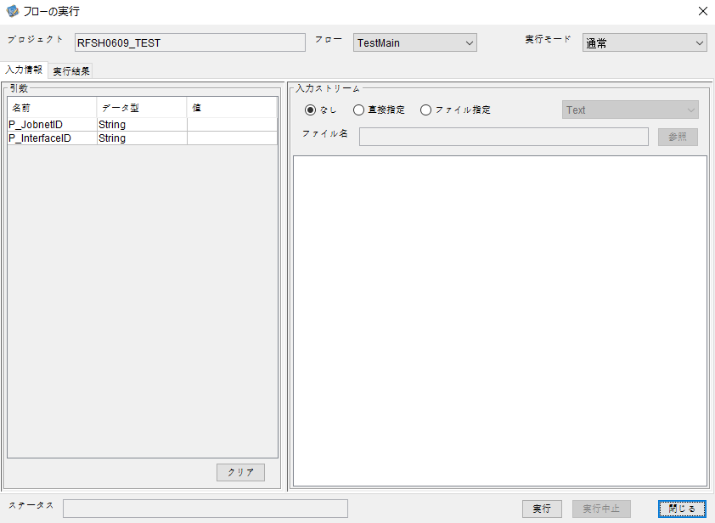
I_ジョブネットID=
I_インターフェースID=


 | No.1-2-2
 | No.2-2-2

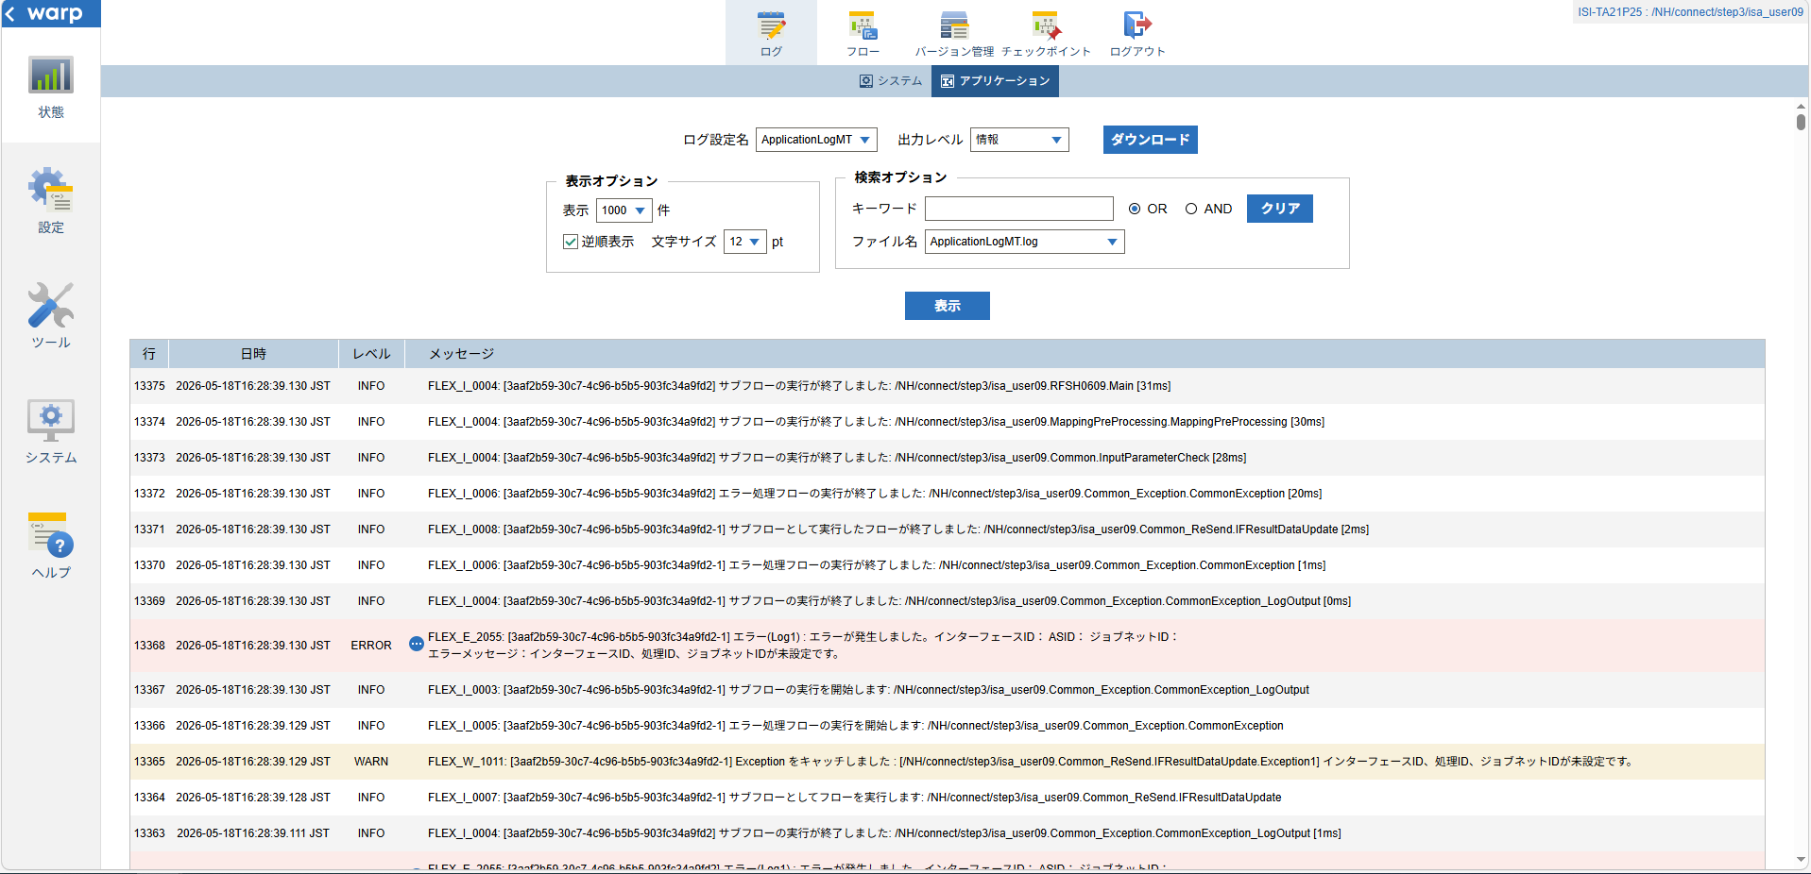

 |  | 行 | 日時 | レベル | メッセージ
 |  | 13353 | 2026-05-18T16:28:39.099 JST | INFO | FLEX_I_0003: [3aaf2b59-30c7-4c96-b5b5-903fc34a9fd2] サブフローの実行を開始します: /NH/connect/step3/isa_user09.RFSH0609.Main
 |  | 13354 | 2026-05-18T16:28:39.100 JST | INFO | FLEX_I_0003: [3aaf2b59-30c7-4c96-b5b5-903fc34a9fd2] サブフローの実行を開始します: /NH/connect/step3/isa_user09.MappingPreProcessing.MappingPreProcessing
 |  | 13355 | 2026-05-18T16:28:39.101 JST | INFO | FLEX_I_0003: [3aaf2b59-30c7-4c96-b5b5-903fc34a9fd2] サブフローの実行を開始します: /NH/connect/step3/isa_user09.Common.LogOutput
 |  | 13356 | 2026-05-18T16:28:39.102 JST | INFO | FLEX_I_0051: [3aaf2b59-30c7-4c96-b5b5-903fc34a9fd2] 情報(Log1) : 個別マッピング処理開始します。インターフェースID： ASID： ジョブネットID：
 |  | 13357 | 2026-05-18T16:28:39.102 JST | INFO | FLEX_I_0004: [3aaf2b59-30c7-4c96-b5b5-903fc34a9fd2] サブフローの実行が終了しました: /NH/connect/step3/isa_user09.Common.LogOutput [1ms]
 |  | 13358 | 2026-05-18T16:28:39.102 JST | INFO | FLEX_I_0003: [3aaf2b59-30c7-4c96-b5b5-903fc34a9fd2] サブフローの実行を開始します: /NH/connect/step3/isa_user09.Common.InputParameterCheck
 |  | 13359 | 2026-05-18T16:28:39.110 JST | WARN | FLEX_W_1011: [3aaf2b59-30c7-4c96-b5b5-903fc34a9fd2] Exception をキャッチしました : [/NH/connect/step3/isa_user09.Common.InputParameterCheck.Exception1] インターフェースID、ジョブネットID、ASIDが未設定です。
 |  | 13360 | 2026-05-18T16:28:39.110 JST | INFO | FLEX_I_0005: [3aaf2b59-30c7-4c96-b5b5-903fc34a9fd2] エラー処理フローの実行を開始します: /NH/connect/step3/isa_user09.Common_Exception.CommonException
 |  | 13361 | 2026-05-18T16:28:39.110 JST | INFO | FLEX_I_0003: [3aaf2b59-30c7-4c96-b5b5-903fc34a9fd2] サブフローの実行を開始します: /NH/connect/step3/isa_user09.Common_Exception.CommonException_LogOutput
 |  | 13362 | 2026-05-18T16:28:39.111 JST | ERROR | FLEX_E_2055: [3aaf2b59-30c7-4c96-b5b5-903fc34a9fd2] エラー(Log1) : エラーが発生しました。インターフェースID： ASID： ジョブネットID：
 |  | 13363 | 2026-05-18T16:28:39.111 JST | INFO | FLEX_I_0004: [3aaf2b59-30c7-4c96-b5b5-903fc34a9fd2] サブフローの実行が終了しました: /NH/connect/step3/isa_user09.Common_Exception.CommonException_LogOutput [1ms]
 |  | 13364 | 2026-05-18T16:28:39.128 JST | INFO | FLEX_I_0007: [3aaf2b59-30c7-4c96-b5b5-903fc34a9fd2-1] サブフローとしてフローを実行します: /NH/connect/step3/isa_user09.Common_ReSend.IFResultDataUpdate
 |  | 13365 | 2026-05-18T16:28:39.129 JST | WARN | FLEX_W_1011: [3aaf2b59-30c7-4c96-b5b5-903fc34a9fd2-1] Exception をキャッチしました : [/NH/connect/step3/isa_user09.Common_ReSend.IFResultDataUpdate.Exception1] インターフェースID、処理ID、ジョブネットIDが未設定です。
 |  | 13366 | 2026-05-18T16:28:39.129 JST | INFO | FLEX_I_0005: [3aaf2b59-30c7-4c96-b5b5-903fc34a9fd2-1] エラー処理フローの実行を開始します: /NH/connect/step3/isa_user09.Common_Exception.CommonException
 |  | 13367 | 2026-05-18T16:28:39.130 JST | INFO | FLEX_I_0003: [3aaf2b59-30c7-4c96-b5b5-903fc34a9fd2-1] サブフローの実行を開始します: /NH/connect/step3/isa_user09.Common_Exception.CommonException_LogOutput
 |  | 13368 | 2026-05-18T16:28:39.130 JST | ERROR | FLEX_E_2055: [3aaf2b59-30c7-4c96-b5b5-903fc34a9fd2-1] エラー(Log1) : エラーが発生しました。インターフェースID： ASID： ジョブネットID：
 |  | 13369 | 2026-05-18T16:28:39.130 JST | INFO | FLEX_I_0004: [3aaf2b59-30c7-4c96-b5b5-903fc34a9fd2-1] サブフローの実行が終了しました: /NH/connect/step3/isa_user09.Common_Exception.CommonException_LogOutput [0ms]
 |  | 13370 | 2026-05-18T16:28:39.130 JST | INFO | FLEX_I_0006: [3aaf2b59-30c7-4c96-b5b5-903fc34a9fd2-1] エラー処理フローの実行が終了しました: /NH/connect/step3/isa_user09.Common_Exception.CommonException [1ms]
 |  | 13371 | 2026-05-18T16:28:39.130 JST | INFO | FLEX_I_0008: [3aaf2b59-30c7-4c96-b5b5-903fc34a9fd2-1] サブフローとして実行したフローが終了しました: /NH/connect/step3/isa_user09.Common_ReSend.IFResultDataUpdate [2ms]
 |  | 13372 | 2026-05-18T16:28:39.130 JST | INFO | FLEX_I_0006: [3aaf2b59-30c7-4c96-b5b5-903fc34a9fd2] エラー処理フローの実行が終了しました: /NH/connect/step3/isa_user09.Common_Exception.CommonException [20ms]
 |  | 13373 | 2026-05-18T16:28:39.130 JST | INFO | FLEX_I_0004: [3aaf2b59-30c7-4c96-b5b5-903fc34a9fd2] サブフローの実行が終了しました: /NH/connect/step3/isa_user09.Common.InputParameterCheck [28ms]
 |  | 13374 | 2026-05-18T16:28:39.130 JST | INFO | FLEX_I_0004: [3aaf2b59-30c7-4c96-b5b5-903fc34a9fd2] サブフローの実行が終了しました: /NH/connect/step3/isa_user09.MappingPreProcessing.MappingPreProcessing [30ms]
 |  | 13375 | 2026-05-18T16:28:39.130 JST | INFO | FLEX_I_0004: [3aaf2b59-30c7-4c96-b5b5-903fc34a9fd2] サブフローの実行が終了しました: /NH/connect/step3/isa_user09.RFSH0609.Main [31ms]

■3回目 正常系・ファイル送信前結合有無=true

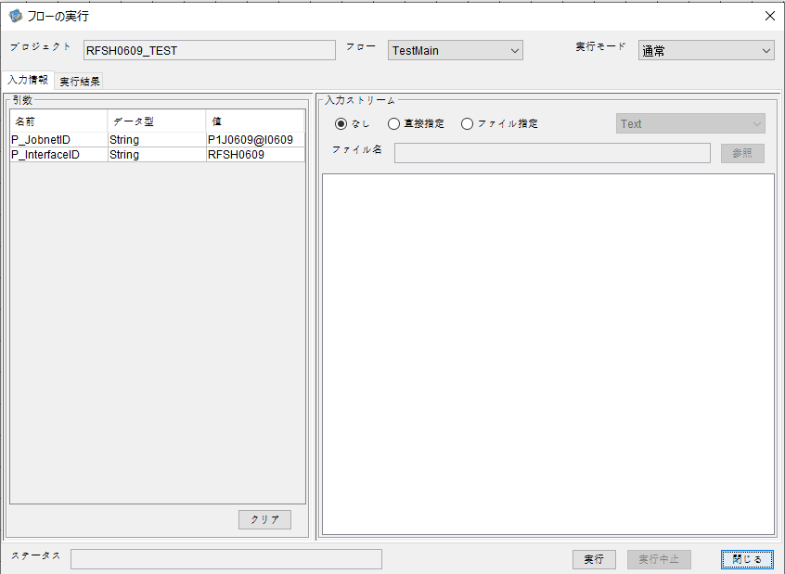

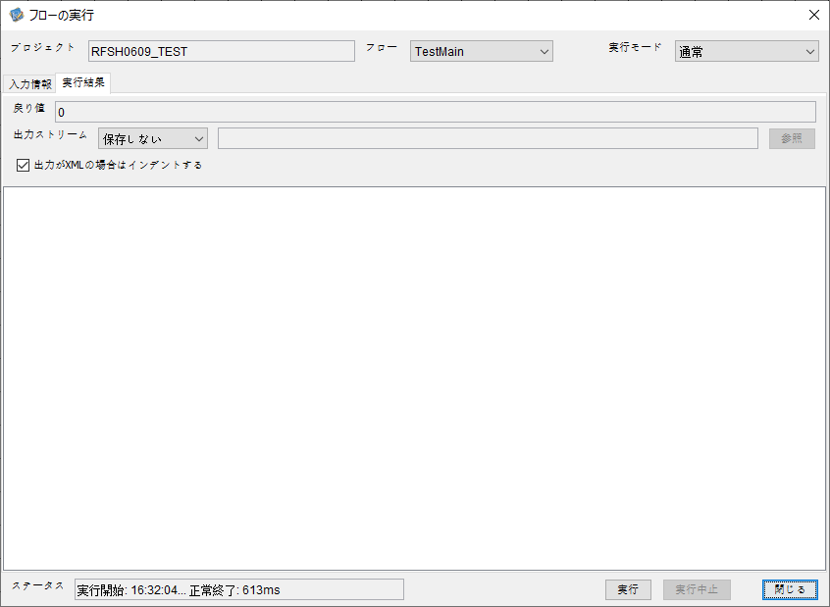

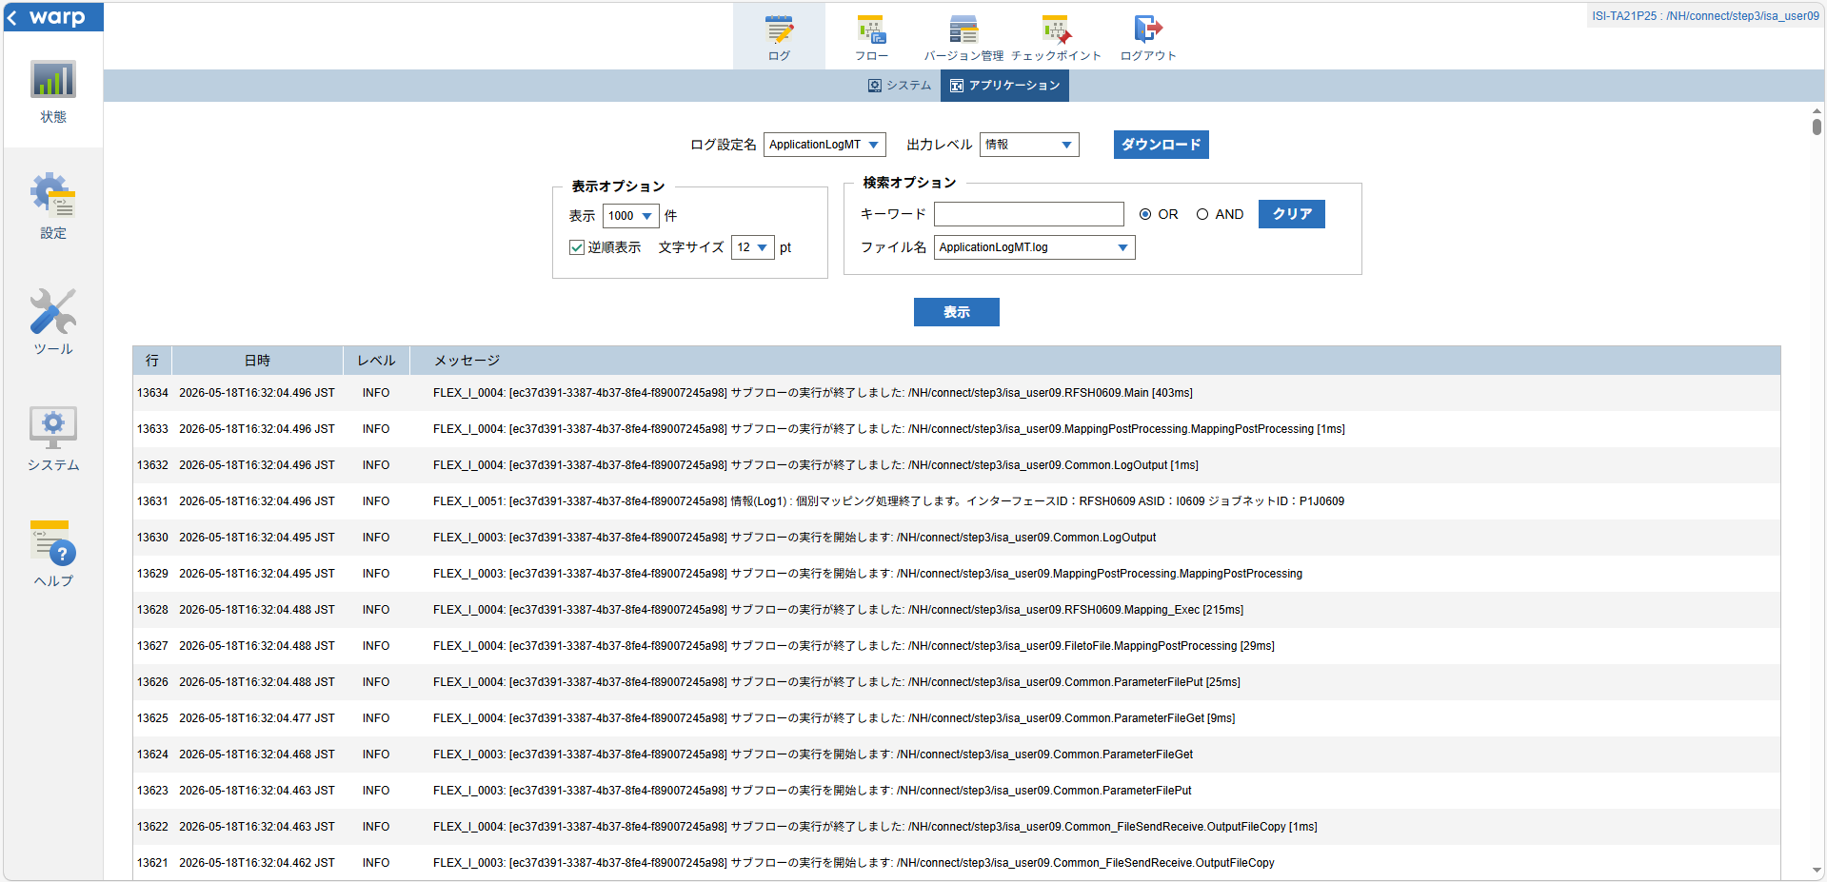

 |  | 行 | 日時 | レベル | メッセージ
 |  | 13570 | 2026-05-18T16:32:04.093 JST | INFO | FLEX_I_0003: [ec37d391-3387-4b37-8fe4-f89007245a98] サブフローの実行を開始します: /NH/connect/step3/isa_user09.RFSH0609.Main
 |  | 13571 | 2026-05-18T16:32:04.145 JST | INFO | FLEX_I_0003: [ec37d391-3387-4b37-8fe4-f89007245a98] サブフローの実行を開始します: /NH/connect/step3/isa_user09.MappingPreProcessing.MappingPreProcessing
 |  | 13572 | 2026-05-18T16:32:04.156 JST | INFO | FLEX_I_0003: [ec37d391-3387-4b37-8fe4-f89007245a98] サブフローの実行を開始します: /NH/connect/step3/isa_user09.Common.LogOutput
 |  | 13573 | 2026-05-18T16:32:04.157 JST | INFO | FLEX_I_0051: [ec37d391-3387-4b37-8fe4-f89007245a98] 情報(Log1) : 個別マッピング処理開始します。インターフェースID：RFSH0609 ASID：I0609 ジョブネットID：P1J0609
 |  | 13574 | 2026-05-18T16:32:04.157 JST | INFO | FLEX_I_0004: [ec37d391-3387-4b37-8fe4-f89007245a98] サブフローの実行が終了しました: /NH/connect/step3/isa_user09.Common.LogOutput [1ms]
 |  | 13575 | 2026-05-18T16:32:04.157 JST | INFO | FLEX_I_0003: [ec37d391-3387-4b37-8fe4-f89007245a98] サブフローの実行を開始します: /NH/connect/step3/isa_user09.Common.InputParameterCheck
 |  | 13576 | 2026-05-18T16:32:04.157 JST | INFO | FLEX_I_0004: [ec37d391-3387-4b37-8fe4-f89007245a98] サブフローの実行が終了しました: /NH/connect/step3/isa_user09.Common.InputParameterCheck [0ms]
 |  | 13577 | 2026-05-18T16:32:04.158 JST | INFO | FLEX_I_0003: [ec37d391-3387-4b37-8fe4-f89007245a98] サブフローの実行を開始します: /NH/connect/step3/isa_user09.Common.SettingInit
 |  | 13578 | 2026-05-18T16:32:04.178 JST | INFO | FLEX_I_0004: [ec37d391-3387-4b37-8fe4-f89007245a98] サブフローの実行が終了しました: /NH/connect/step3/isa_user09.Common.SettingInit [20ms]
 |  | 13579 | 2026-05-18T16:32:04.178 JST | INFO | FLEX_I_0003: [ec37d391-3387-4b37-8fe4-f89007245a98] サブフローの実行を開始します: /NH/connect/step3/isa_user09.Common.ParameterFileGet
 |  | 13580 | 2026-05-18T16:32:04.187 JST | INFO | FLEX_I_0004: [ec37d391-3387-4b37-8fe4-f89007245a98] サブフローの実行が終了しました: /NH/connect/step3/isa_user09.Common.ParameterFileGet [9ms]
 |  | 13581 | 2026-05-18T16:32:04.212 JST | INFO | FLEX_I_0003: [ec37d391-3387-4b37-8fe4-f89007245a98] サブフローの実行を開始します: /NH/connect/step3/isa_user09.Common_FileSendReceive.WorkFileDelete
 |  | 13582 | 2026-05-18T16:32:04.238 JST | INFO | FLEX_I_0004: [ec37d391-3387-4b37-8fe4-f89007245a98] サブフローの実行が終了しました: /NH/connect/step3/isa_user09.Common_FileSendReceive.WorkFileDelete [26ms]
 |  | 13583 | 2026-05-18T16:32:04.239 JST | INFO | FLEX_I_0003: [ec37d391-3387-4b37-8fe4-f89007245a98] サブフローの実行を開始します: /NH/connect/step3/isa_user09.Common.ParameterFileGet
 |  | 13584 | 2026-05-18T16:32:04.248 JST | INFO | FLEX_I_0004: [ec37d391-3387-4b37-8fe4-f89007245a98] サブフローの実行が終了しました: /NH/connect/step3/isa_user09.Common.ParameterFileGet [9ms]
 |  | 13585 | 2026-05-18T16:32:04.248 JST | INFO | FLEX_I_0003: [ec37d391-3387-4b37-8fe4-f89007245a98] サブフローの実行を開始します: /NH/connect/step3/isa_user09.Common_FileSendReceive.WorkFileDelete
 |  | 13586 | 2026-05-18T16:32:04.249 JST | INFO | FLEX_I_0004: [ec37d391-3387-4b37-8fe4-f89007245a98] サブフローの実行が終了しました: /NH/connect/step3/isa_user09.Common_FileSendReceive.WorkFileDelete [1ms]
 |  | 13587 | 2026-05-18T16:32:04.272 JST | INFO | FLEX_I_0003: [ec37d391-3387-4b37-8fe4-f89007245a98] サブフローの実行を開始します: /NH/connect/step3/isa_user09.Common_Conversion.GetConversionMst
 |  | 13588 | 2026-05-18T16:32:04.273 JST | INFO | FLEX_I_0004: [ec37d391-3387-4b37-8fe4-f89007245a98] サブフローの実行が終了しました: /NH/connect/step3/isa_user09.Common_Conversion.GetConversionMst [1ms]
 |  | 13589 | 2026-05-18T16:32:04.273 JST | INFO | FLEX_I_0004: [ec37d391-3387-4b37-8fe4-f89007245a98] サブフローの実行が終了しました: /NH/connect/step3/isa_user09.MappingPreProcessing.MappingPreProcessing [128ms]
 |  | 13590 | 2026-05-18T16:32:04.273 JST | INFO | FLEX_I_0003: [ec37d391-3387-4b37-8fe4-f89007245a98] サブフローの実行を開始します: /NH/connect/step3/isa_user09.RFSH0609.Mapping_Exec
 |  | 13591 | 2026-05-18T16:32:04.322 JST | INFO | FLEX_I_0003: [ec37d391-3387-4b37-8fe4-f89007245a98] サブフローの実行を開始します: /NH/connect/step3/isa_user09.FiletoFile.MappingPreProcessing
 |  | 13592 | 2026-05-18T16:32:04.323 JST | INFO | FLEX_I_0003: [ec37d391-3387-4b37-8fe4-f89007245a98] サブフローの実行を開始します: /NH/connect/step3/isa_user09.Common.ParameterFileGet
 |  | 13593 | 2026-05-18T16:32:04.338 JST | INFO | FLEX_I_0004: [ec37d391-3387-4b37-8fe4-f89007245a98] サブフローの実行が終了しました: /NH/connect/step3/isa_user09.Common.ParameterFileGet [15ms]
 |  | 13594 | 2026-05-18T16:32:04.347 JST | INFO | FLEX_I_0003: [ec37d391-3387-4b37-8fe4-f89007245a98] サブフローの実行を開始します: /NH/connect/step3/isa_user09.Common.ParameterFilePut
 |  | 13595 | 2026-05-18T16:32:04.351 JST | INFO | FLEX_I_0003: [ec37d391-3387-4b37-8fe4-f89007245a98] サブフローの実行を開始します: /NH/connect/step3/isa_user09.Common.ParameterFileGet
 |  | 13596 | 2026-05-18T16:32:04.359 JST | INFO | FLEX_I_0004: [ec37d391-3387-4b37-8fe4-f89007245a98] サブフローの実行が終了しました: /NH/connect/step3/isa_user09.Common.ParameterFileGet [8ms]
 |  | 13597 | 2026-05-18T16:32:04.370 JST | INFO | FLEX_I_0004: [ec37d391-3387-4b37-8fe4-f89007245a98] サブフローの実行が終了しました: /NH/connect/step3/isa_user09.Common.ParameterFilePut [23ms]
 |  | 13598 | 2026-05-18T16:32:04.371 JST | INFO | FLEX_I_0003: [ec37d391-3387-4b37-8fe4-f89007245a98] サブフローの実行を開始します: /NH/connect/step3/isa_user09.FiletoFile.PutParameterFileCaseMulitipleFiles
 |  | 13599 | 2026-05-18T16:32:04.371 JST | INFO | FLEX_I_0003: [ec37d391-3387-4b37-8fe4-f89007245a98] サブフローの実行を開始します: /NH/connect/step3/isa_user09.Common.ParameterFilePut
 |  | 13600 | 2026-05-18T16:32:04.375 JST | INFO | FLEX_I_0003: [ec37d391-3387-4b37-8fe4-f89007245a98] サブフローの実行を開始します: /NH/connect/step3/isa_user09.Common.ParameterFileGet
 |  | 13601 | 2026-05-18T16:32:04.383 JST | INFO | FLEX_I_0004: [ec37d391-3387-4b37-8fe4-f89007245a98] サブフローの実行が終了しました: /NH/connect/step3/isa_user09.Common.ParameterFileGet [8ms]
 |  | 13602 | 2026-05-18T16:32:04.394 JST | INFO | FLEX_I_0004: [ec37d391-3387-4b37-8fe4-f89007245a98] サブフローの実行が終了しました: /NH/connect/step3/isa_user09.Common.ParameterFilePut [23ms]
 |  | 13603 | 2026-05-18T16:32:04.395 JST | INFO | FLEX_I_0003: [ec37d391-3387-4b37-8fe4-f89007245a98] サブフローの実行を開始します: /NH/connect/step3/isa_user09.Common.ParameterFilePut
 |  | 13604 | 2026-05-18T16:32:04.399 JST | INFO | FLEX_I_0003: [ec37d391-3387-4b37-8fe4-f89007245a98] サブフローの実行を開始します: /NH/connect/step3/isa_user09.Common.ParameterFileGet
 |  | 13605 | 2026-05-18T16:32:04.408 JST | INFO | FLEX_I_0004: [ec37d391-3387-4b37-8fe4-f89007245a98] サブフローの実行が終了しました: /NH/connect/step3/isa_user09.Common.ParameterFileGet [9ms]
 |  | 13606 | 2026-05-18T16:32:04.419 JST | INFO | FLEX_I_0004: [ec37d391-3387-4b37-8fe4-f89007245a98] サブフローの実行が終了しました: /NH/connect/step3/isa_user09.Common.ParameterFilePut [24ms]
 |  | 13607 | 2026-05-18T16:32:04.419 JST | INFO | FLEX_I_0003: [ec37d391-3387-4b37-8fe4-f89007245a98] サブフローの実行を開始します: /NH/connect/step3/isa_user09.Common.ParameterFileGet
 |  | 13608 | 2026-05-18T16:32:04.427 JST | INFO | FLEX_I_0004: [ec37d391-3387-4b37-8fe4-f89007245a98] サブフローの実行が終了しました: /NH/connect/step3/isa_user09.Common.ParameterFileGet [8ms]
 |  | 13609 | 2026-05-18T16:32:04.428 JST | INFO | FLEX_I_0004: [ec37d391-3387-4b37-8fe4-f89007245a98] サブフローの実行が終了しました: /NH/connect/step3/isa_user09.FiletoFile.PutParameterFileCaseMulitipleFiles [57ms]
 |  | 13610 | 2026-05-18T16:32:04.428 JST | INFO | FLEX_I_0004: [ec37d391-3387-4b37-8fe4-f89007245a98] サブフローの実行が終了しました: /NH/connect/step3/isa_user09.FiletoFile.MappingPreProcessing [106ms]
 |  | 13611 | 2026-05-18T16:32:04.428 JST | INFO | FLEX_I_0003: [ec37d391-3387-4b37-8fe4-f89007245a98] サブフローの実行を開始します: /NH/connect/step3/isa_user09.RFSH0609.Mapping_Caller
 |  | 13612 | 2026-05-18T16:32:04.447 JST | INFO | FLEX_I_0003: [ec37d391-3387-4b37-8fe4-f89007245a98] サブフローの実行を開始します: /NH/connect/step3/isa_user09.Mapping_0022-2.Mapping
 |  | 13613 | 2026-05-18T16:32:04.453 JST | INFO | FLEX_I_0004: [ec37d391-3387-4b37-8fe4-f89007245a98] サブフローの実行が終了しました: /NH/connect/step3/isa_user09.Mapping_0022-2.Mapping [6ms]
 |  | 13614 | 2026-05-18T16:32:04.453 JST | INFO | FLEX_I_0003: [ec37d391-3387-4b37-8fe4-f89007245a98] サブフローの実行を開始します: /NH/connect/step3/isa_user09.RFSH0609.Mapping_FilePut
 |  | 13615 | 2026-05-18T16:32:04.458 JST | INFO | FLEX_I_0004: [ec37d391-3387-4b37-8fe4-f89007245a98] サブフローの実行が終了しました: /NH/connect/step3/isa_user09.RFSH0609.Mapping_FilePut [5ms]
 |  | 13616 | 2026-05-18T16:32:04.459 JST | INFO | FLEX_I_0004: [ec37d391-3387-4b37-8fe4-f89007245a98] サブフローの実行が終了しました: /NH/connect/step3/isa_user09.RFSH0609.Mapping_Caller [31ms]
 |  | 13617 | 2026-05-18T16:32:04.459 JST | INFO | FLEX_I_0003: [ec37d391-3387-4b37-8fe4-f89007245a98] サブフローの実行を開始します: /NH/connect/step3/isa_user09.FiletoFile.MappingPostProcessing
 |  | 13618 | 2026-05-18T16:32:04.460 JST | INFO | FLEX_I_0003: [ec37d391-3387-4b37-8fe4-f89007245a98] サブフローの実行を開始します: /NH/connect/step3/isa_user09.Common.LogOutput
 |  | 13619 | 2026-05-18T16:32:04.461 JST | INFO | FLEX_I_0051: [ec37d391-3387-4b37-8fe4-f89007245a98] 情報(Log1) : ファイルを作成しました。インターフェースID：RFSH0609 ASID：I0609 ジョブネットID：P1J0609 ファイル名：RFSH0609_output.tsv 処理件数：8件
 |  | 13620 | 2026-05-18T16:32:04.461 JST | INFO | FLEX_I_0004: [ec37d391-3387-4b37-8fe4-f89007245a98] サブフローの実行が終了しました: /NH/connect/step3/isa_user09.Common.LogOutput [1ms]
 |  | 13621 | 2026-05-18T16:32:04.462 JST | INFO | FLEX_I_0003: [ec37d391-3387-4b37-8fe4-f89007245a98] サブフローの実行を開始します: /NH/connect/step3/isa_user09.Common_FileSendReceive.OutputFileCopy
 |  | 13622 | 2026-05-18T16:32:04.463 JST | INFO | FLEX_I_0004: [ec37d391-3387-4b37-8fe4-f89007245a98] サブフローの実行が終了しました: /NH/connect/step3/isa_user09.Common_FileSendReceive.OutputFileCopy [1ms]
 |  | 13623 | 2026-05-18T16:32:04.463 JST | INFO | FLEX_I_0003: [ec37d391-3387-4b37-8fe4-f89007245a98] サブフローの実行を開始します: /NH/connect/step3/isa_user09.Common.ParameterFilePut
 |  | 13624 | 2026-05-18T16:32:04.468 JST | INFO | FLEX_I_0003: [ec37d391-3387-4b37-8fe4-f89007245a98] サブフローの実行を開始します: /NH/connect/step3/isa_user09.Common.ParameterFileGet
 |  | 13625 | 2026-05-18T16:32:04.477 JST | INFO | FLEX_I_0004: [ec37d391-3387-4b37-8fe4-f89007245a98] サブフローの実行が終了しました: /NH/connect/step3/isa_user09.Common.ParameterFileGet [9ms]
 |  | 13626 | 2026-05-18T16:32:04.488 JST | INFO | FLEX_I_0004: [ec37d391-3387-4b37-8fe4-f89007245a98] サブフローの実行が終了しました: /NH/connect/step3/isa_user09.Common.ParameterFilePut [25ms]
 |  | 13627 | 2026-05-18T16:32:04.488 JST | INFO | FLEX_I_0004: [ec37d391-3387-4b37-8fe4-f89007245a98] サブフローの実行が終了しました: /NH/connect/step3/isa_user09.FiletoFile.MappingPostProcessing [29ms]
 |  | 13628 | 2026-05-18T16:32:04.488 JST | INFO | FLEX_I_0004: [ec37d391-3387-4b37-8fe4-f89007245a98] サブフローの実行が終了しました: /NH/connect/step3/isa_user09.RFSH0609.Mapping_Exec [215ms]
 |  | 13629 | 2026-05-18T16:32:04.495 JST | INFO | FLEX_I_0003: [ec37d391-3387-4b37-8fe4-f89007245a98] サブフローの実行を開始します: /NH/connect/step3/isa_user09.MappingPostProcessing.MappingPostProcessing
 |  | 13630 | 2026-05-18T16:32:04.495 JST | INFO | FLEX_I_0003: [ec37d391-3387-4b37-8fe4-f89007245a98] サブフローの実行を開始します: /NH/connect/step3/isa_user09.Common.LogOutput
 |  | 13631 | 2026-05-18T16:32:04.496 JST | INFO | FLEX_I_0051: [ec37d391-3387-4b37-8fe4-f89007245a98] 情報(Log1) : 個別マッピング処理終了します。インターフェースID：RFSH0609 ASID：I0609 ジョブネットID：P1J0609
 |  | 13632 | 2026-05-18T16:32:04.496 JST | INFO | FLEX_I_0004: [ec37d391-3387-4b37-8fe4-f89007245a98] サブフローの実行が終了しました: /NH/connect/step3/isa_user09.Common.LogOutput [1ms]
 |  | 13633 | 2026-05-18T16:32:04.496 JST | INFO | FLEX_I_0004: [ec37d391-3387-4b37-8fe4-f89007245a98] サブフローの実行が終了しました: /NH/connect/step3/isa_user09.MappingPostProcessing.MappingPostProcessing [1ms]
 |  | 13634 | 2026-05-18T16:32:04.496 JST | INFO | FLEX_I_0004: [ec37d391-3387-4b37-8fe4-f89007245a98] サブフローの実行が終了しました: /NH/connect/step3/isa_user09.RFSH0609.Main [403ms]

 | No.3-2-2

■4回目 異常系・すでにファイルが存在する場合

ワークファイル削除処理が為されないように
「送信対象ファイル格納フォルダパス」の値を空文字に設定。

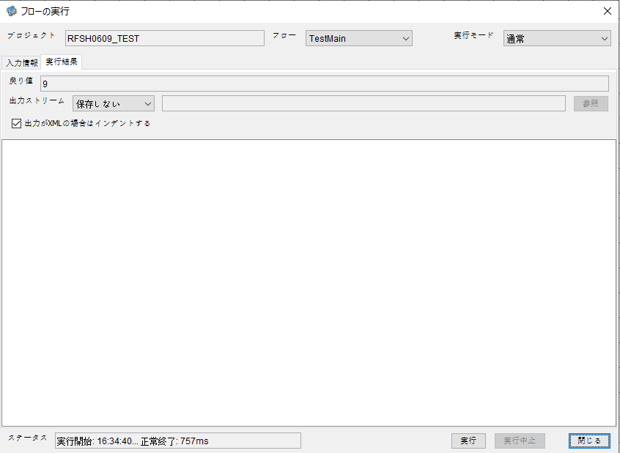

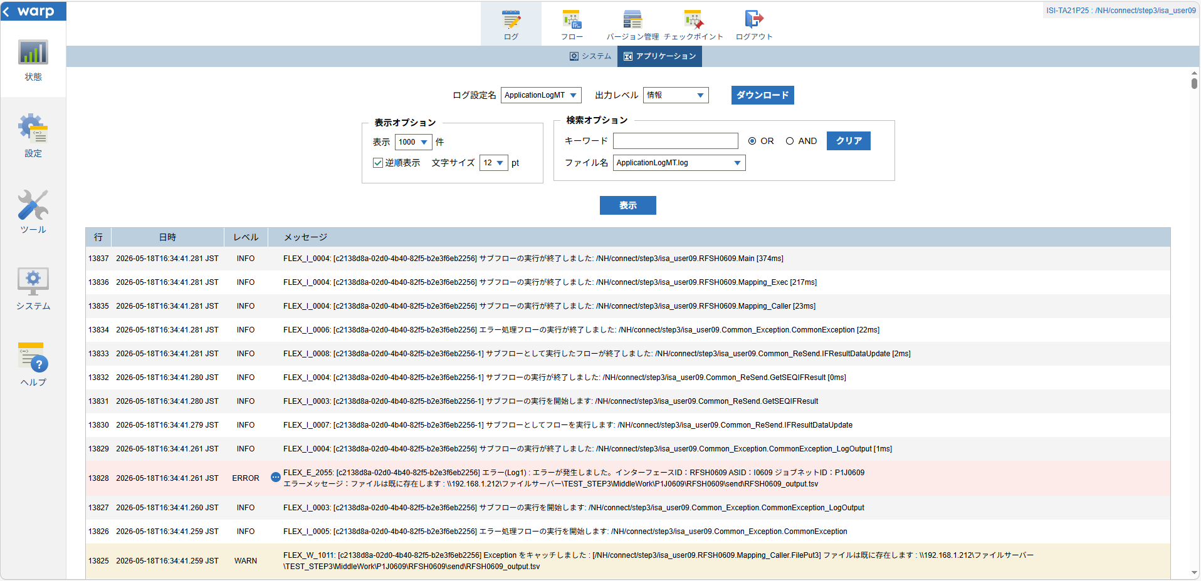
 | No.3-2-3

 |  | 行 | 日時 | レベル | メッセージ
 |  | 13783 | 2026-05-18T16:34:40.907 JST | INFO | FLEX_I_0003: [c2138d8a-02d0-4b40-82f5-b2e3f6eb2256] サブフローの実行を開始します: /NH/connect/step3/isa_user09.RFSH0609.Main
 |  | 13784 | 2026-05-18T16:34:40.937 JST | INFO | FLEX_I_0003: [c2138d8a-02d0-4b40-82f5-b2e3f6eb2256] サブフローの実行を開始します: /NH/connect/step3/isa_user09.MappingPreProcessing.MappingPreProcessing
 |  | 13785 | 2026-05-18T16:34:40.937 JST | INFO | FLEX_I_0003: [c2138d8a-02d0-4b40-82f5-b2e3f6eb2256] サブフローの実行を開始します: /NH/connect/step3/isa_user09.Common.LogOutput
 |  | 13786 | 2026-05-18T16:34:40.938 JST | INFO | FLEX_I_0051: [c2138d8a-02d0-4b40-82f5-b2e3f6eb2256] 情報(Log1) : 個別マッピング処理開始します。インターフェースID：RFSH0609 ASID：I0609 ジョブネットID：P1J0609
 |  | 13787 | 2026-05-18T16:34:40.938 JST | INFO | FLEX_I_0004: [c2138d8a-02d0-4b40-82f5-b2e3f6eb2256] サブフローの実行が終了しました: /NH/connect/step3/isa_user09.Common.LogOutput [1ms]
 |  | 13788 | 2026-05-18T16:34:40.938 JST | INFO | FLEX_I_0003: [c2138d8a-02d0-4b40-82f5-b2e3f6eb2256] サブフローの実行を開始します: /NH/connect/step3/isa_user09.Common.InputParameterCheck
 |  | 13789 | 2026-05-18T16:34:40.938 JST | INFO | FLEX_I_0004: [c2138d8a-02d0-4b40-82f5-b2e3f6eb2256] サブフローの実行が終了しました: /NH/connect/step3/isa_user09.Common.InputParameterCheck [0ms]
 |  | 13790 | 2026-05-18T16:34:40.939 JST | INFO | FLEX_I_0003: [c2138d8a-02d0-4b40-82f5-b2e3f6eb2256] サブフローの実行を開始します: /NH/connect/step3/isa_user09.Common.SettingInit
 |  | 13791 | 2026-05-18T16:34:40.957 JST | INFO | FLEX_I_0004: [c2138d8a-02d0-4b40-82f5-b2e3f6eb2256] サブフローの実行が終了しました: /NH/connect/step3/isa_user09.Common.SettingInit [18ms]
 |  | 13792 | 2026-05-18T16:34:40.957 JST | INFO | FLEX_I_0003: [c2138d8a-02d0-4b40-82f5-b2e3f6eb2256] サブフローの実行を開始します: /NH/connect/step3/isa_user09.Common.ParameterFileGet
 |  | 13793 | 2026-05-18T16:34:41.050 JST | INFO | FLEX_I_0004: [c2138d8a-02d0-4b40-82f5-b2e3f6eb2256] サブフローの実行が終了しました: /NH/connect/step3/isa_user09.Common.ParameterFileGet [93ms]
 |  | 13794 | 2026-05-18T16:34:41.051 JST | INFO | FLEX_I_0003: [c2138d8a-02d0-4b40-82f5-b2e3f6eb2256] サブフローの実行を開始します: /NH/connect/step3/isa_user09.Common.ParameterFileGet
 |  | 13795 | 2026-05-18T16:34:41.063 JST | INFO | FLEX_I_0004: [c2138d8a-02d0-4b40-82f5-b2e3f6eb2256] サブフローの実行が終了しました: /NH/connect/step3/isa_user09.Common.ParameterFileGet [12ms]
 |  | 13796 | 2026-05-18T16:34:41.063 JST | INFO | FLEX_I_0003: [c2138d8a-02d0-4b40-82f5-b2e3f6eb2256] サブフローの実行を開始します: /NH/connect/step3/isa_user09.Common_Conversion.GetConversionMst
 |  | 13797 | 2026-05-18T16:34:41.064 JST | INFO | FLEX_I_0004: [c2138d8a-02d0-4b40-82f5-b2e3f6eb2256] サブフローの実行が終了しました: /NH/connect/step3/isa_user09.Common_Conversion.GetConversionMst [1ms]
 |  | 13798 | 2026-05-18T16:34:41.064 JST | INFO | FLEX_I_0004: [c2138d8a-02d0-4b40-82f5-b2e3f6eb2256] サブフローの実行が終了しました: /NH/connect/step3/isa_user09.MappingPreProcessing.MappingPreProcessing [127ms]
 |  | 13799 | 2026-05-18T16:34:41.064 JST | INFO | FLEX_I_0003: [c2138d8a-02d0-4b40-82f5-b2e3f6eb2256] サブフローの実行を開始します: /NH/connect/step3/isa_user09.RFSH0609.Mapping_Exec
 |  | 13800 | 2026-05-18T16:34:41.065 JST | INFO | FLEX_I_0003: [c2138d8a-02d0-4b40-82f5-b2e3f6eb2256] サブフローの実行を開始します: /NH/connect/step3/isa_user09.FiletoFile.MappingPreProcessing
 |  | 13801 | 2026-05-18T16:34:41.066 JST | INFO | FLEX_I_0003: [c2138d8a-02d0-4b40-82f5-b2e3f6eb2256] サブフローの実行を開始します: /NH/connect/step3/isa_user09.Common.ParameterFileGet
 |  | 13802 | 2026-05-18T16:34:41.075 JST | INFO | FLEX_I_0004: [c2138d8a-02d0-4b40-82f5-b2e3f6eb2256] サブフローの実行が終了しました: /NH/connect/step3/isa_user09.Common.ParameterFileGet [9ms]
 |  | 13803 | 2026-05-18T16:34:41.084 JST | INFO | FLEX_I_0003: [c2138d8a-02d0-4b40-82f5-b2e3f6eb2256] サブフローの実行を開始します: /NH/connect/step3/isa_user09.Common.ParameterFilePut
 |  | 13804 | 2026-05-18T16:34:41.088 JST | INFO | FLEX_I_0003: [c2138d8a-02d0-4b40-82f5-b2e3f6eb2256] サブフローの実行を開始します: /NH/connect/step3/isa_user09.Common.ParameterFileGet
 |  | 13805 | 2026-05-18T16:34:41.096 JST | INFO | FLEX_I_0004: [c2138d8a-02d0-4b40-82f5-b2e3f6eb2256] サブフローの実行が終了しました: /NH/connect/step3/isa_user09.Common.ParameterFileGet [8ms]
 |  | 13806 | 2026-05-18T16:34:41.181 JST | INFO | FLEX_I_0004: [c2138d8a-02d0-4b40-82f5-b2e3f6eb2256] サブフローの実行が終了しました: /NH/connect/step3/isa_user09.Common.ParameterFilePut [97ms]
 |  | 13807 | 2026-05-18T16:34:41.181 JST | INFO | FLEX_I_0003: [c2138d8a-02d0-4b40-82f5-b2e3f6eb2256] サブフローの実行を開始します: /NH/connect/step3/isa_user09.FiletoFile.PutParameterFileCaseMulitipleFiles
 |  | 13808 | 2026-05-18T16:34:41.182 JST | INFO | FLEX_I_0003: [c2138d8a-02d0-4b40-82f5-b2e3f6eb2256] サブフローの実行を開始します: /NH/connect/step3/isa_user09.Common.ParameterFilePut
 |  | 13809 | 2026-05-18T16:34:41.200 JST | INFO | FLEX_I_0003: [c2138d8a-02d0-4b40-82f5-b2e3f6eb2256] サブフローの実行を開始します: /NH/connect/step3/isa_user09.Common.ParameterFileGet
 |  | 13810 | 2026-05-18T16:34:41.212 JST | INFO | FLEX_I_0004: [c2138d8a-02d0-4b40-82f5-b2e3f6eb2256] サブフローの実行が終了しました: /NH/connect/step3/isa_user09.Common.ParameterFileGet [12ms]
 |  | 13811 | 2026-05-18T16:34:41.216 JST | INFO | FLEX_I_0004: [c2138d8a-02d0-4b40-82f5-b2e3f6eb2256] サブフローの実行が終了しました: /NH/connect/step3/isa_user09.Common.ParameterFilePut [34ms]
 |  | 13812 | 2026-05-18T16:34:41.217 JST | INFO | FLEX_I_0003: [c2138d8a-02d0-4b40-82f5-b2e3f6eb2256] サブフローの実行を開始します: /NH/connect/step3/isa_user09.Common.ParameterFilePut
 |  | 13813 | 2026-05-18T16:34:41.220 JST | INFO | FLEX_I_0003: [c2138d8a-02d0-4b40-82f5-b2e3f6eb2256] サブフローの実行を開始します: /NH/connect/step3/isa_user09.Common.ParameterFileGet
 |  | 13814 | 2026-05-18T16:34:41.228 JST | INFO | FLEX_I_0004: [c2138d8a-02d0-4b40-82f5-b2e3f6eb2256] サブフローの実行が終了しました: /NH/connect/step3/isa_user09.Common.ParameterFileGet [8ms]
 |  | 13815 | 2026-05-18T16:34:41.232 JST | INFO | FLEX_I_0004: [c2138d8a-02d0-4b40-82f5-b2e3f6eb2256] サブフローの実行が終了しました: /NH/connect/step3/isa_user09.Common.ParameterFilePut [15ms]
 |  | 13816 | 2026-05-18T16:34:41.232 JST | INFO | FLEX_I_0003: [c2138d8a-02d0-4b40-82f5-b2e3f6eb2256] サブフローの実行を開始します: /NH/connect/step3/isa_user09.Common.ParameterFileGet
 |  | 13817 | 2026-05-18T16:34:41.240 JST | INFO | FLEX_I_0004: [c2138d8a-02d0-4b40-82f5-b2e3f6eb2256] サブフローの実行が終了しました: /NH/connect/step3/isa_user09.Common.ParameterFileGet [8ms]
 |  | 13818 | 2026-05-18T16:34:41.241 JST | INFO | FLEX_I_0003: [c2138d8a-02d0-4b40-82f5-b2e3f6eb2256] サブフローの実行を開始します: /NH/connect/step3/isa_user09.Common.ParameterFilePut
 |  | 13819 | 2026-05-18T16:34:41.245 JST | INFO | FLEX_I_0003: [c2138d8a-02d0-4b40-82f5-b2e3f6eb2256] サブフローの実行を開始します: /NH/connect/step3/isa_user09.Common.ParameterFileGet
 |  | 13820 | 2026-05-18T16:34:41.253 JST | INFO | FLEX_I_0004: [c2138d8a-02d0-4b40-82f5-b2e3f6eb2256] サブフローの実行が終了しました: /NH/connect/step3/isa_user09.Common.ParameterFileGet [8ms]
 |  | 13821 | 2026-05-18T16:34:41.257 JST | INFO | FLEX_I_0004: [c2138d8a-02d0-4b40-82f5-b2e3f6eb2256] サブフローの実行が終了しました: /NH/connect/step3/isa_user09.Common.ParameterFilePut [16ms]
 |  | 13822 | 2026-05-18T16:34:41.257 JST | INFO | FLEX_I_0004: [c2138d8a-02d0-4b40-82f5-b2e3f6eb2256] サブフローの実行が終了しました: /NH/connect/step3/isa_user09.FiletoFile.PutParameterFileCaseMulitipleFiles [76ms]
 |  | 13823 | 2026-05-18T16:34:41.257 JST | INFO | FLEX_I_0004: [c2138d8a-02d0-4b40-82f5-b2e3f6eb2256] サブフローの実行が終了しました: /NH/connect/step3/isa_user09.FiletoFile.MappingPreProcessing [192ms]
 |  | 13824 | 2026-05-18T16:34:41.258 JST | INFO | FLEX_I_0003: [c2138d8a-02d0-4b40-82f5-b2e3f6eb2256] サブフローの実行を開始します: /NH/connect/step3/isa_user09.RFSH0609.Mapping_Caller
 |  | 13825 | 2026-05-18T16:34:41.259 JST | WARN | FLEX_W_1011: [c2138d8a-02d0-4b40-82f5-b2e3f6eb2256] Exception をキャッチしました : [/NH/connect/step3/isa_user09.RFSH0609.Mapping_Caller.FilePut3] ファイルは既に存在します : \\192.168.1.212\ファイルサーバー\TEST_STEP3\MiddleWork\P1J0609\RFSH0609\send\RFSH0609_output.tsv
 |  | 13826 | 2026-05-18T16:34:41.259 JST | INFO | FLEX_I_0005: [c2138d8a-02d0-4b40-82f5-b2e3f6eb2256] エラー処理フローの実行を開始します: /NH/connect/step3/isa_user09.Common_Exception.CommonException
 |  | 13827 | 2026-05-18T16:34:41.260 JST | INFO | FLEX_I_0003: [c2138d8a-02d0-4b40-82f5-b2e3f6eb2256] サブフローの実行を開始します: /NH/connect/step3/isa_user09.Common_Exception.CommonException_LogOutput
 |  | 13828 | 2026-05-18T16:34:41.261 JST | ERROR | FLEX_E_2055: [c2138d8a-02d0-4b40-82f5-b2e3f6eb2256] エラー(Log1) : エラーが発生しました。インターフェースID：RFSH0609 ASID：I0609 ジョブネットID：P1J0609
 |  | 13829 | 2026-05-18T16:34:41.261 JST | INFO | FLEX_I_0004: [c2138d8a-02d0-4b40-82f5-b2e3f6eb2256] サブフローの実行が終了しました: /NH/connect/step3/isa_user09.Common_Exception.CommonException_LogOutput [1ms]
 |  | 13830 | 2026-05-18T16:34:41.279 JST | INFO | FLEX_I_0007: [c2138d8a-02d0-4b40-82f5-b2e3f6eb2256-1] サブフローとしてフローを実行します: /NH/connect/step3/isa_user09.Common_ReSend.IFResultDataUpdate
 |  | 13831 | 2026-05-18T16:34:41.280 JST | INFO | FLEX_I_0003: [c2138d8a-02d0-4b40-82f5-b2e3f6eb2256-1] サブフローの実行を開始します: /NH/connect/step3/isa_user09.Common_ReSend.GetSEQIFResult
 |  | 13832 | 2026-05-18T16:34:41.280 JST | INFO | FLEX_I_0004: [c2138d8a-02d0-4b40-82f5-b2e3f6eb2256-1] サブフローの実行が終了しました: /NH/connect/step3/isa_user09.Common_ReSend.GetSEQIFResult [0ms]
 |  | 13833 | 2026-05-18T16:34:41.281 JST | INFO | FLEX_I_0008: [c2138d8a-02d0-4b40-82f5-b2e3f6eb2256-1] サブフローとして実行したフローが終了しました: /NH/connect/step3/isa_user09.Common_ReSend.IFResultDataUpdate [2ms]
 |  | 13834 | 2026-05-18T16:34:41.281 JST | INFO | FLEX_I_0006: [c2138d8a-02d0-4b40-82f5-b2e3f6eb2256] エラー処理フローの実行が終了しました: /NH/connect/step3/isa_user09.Common_Exception.CommonException [22ms]
 |  | 13835 | 2026-05-18T16:34:41.281 JST | INFO | FLEX_I_0004: [c2138d8a-02d0-4b40-82f5-b2e3f6eb2256] サブフローの実行が終了しました: /NH/connect/step3/isa_user09.RFSH0609.Mapping_Caller [23ms]
 |  | 13836 | 2026-05-18T16:34:41.281 JST | INFO | FLEX_I_0004: [c2138d8a-02d0-4b40-82f5-b2e3f6eb2256] サブフローの実行が終了しました: /NH/connect/step3/isa_user09.RFSH0609.Mapping_Exec [217ms]
 |  | 13837 | 2026-05-18T16:34:41.281 JST | INFO | FLEX_I_0004: [c2138d8a-02d0-4b40-82f5-b2e3f6eb2256] サブフローの実行が終了しました: /NH/connect/step3/isa_user09.RFSH0609.Main [374ms]

■5回目 正常系・0byteファイル

受信ファイルが0byte。

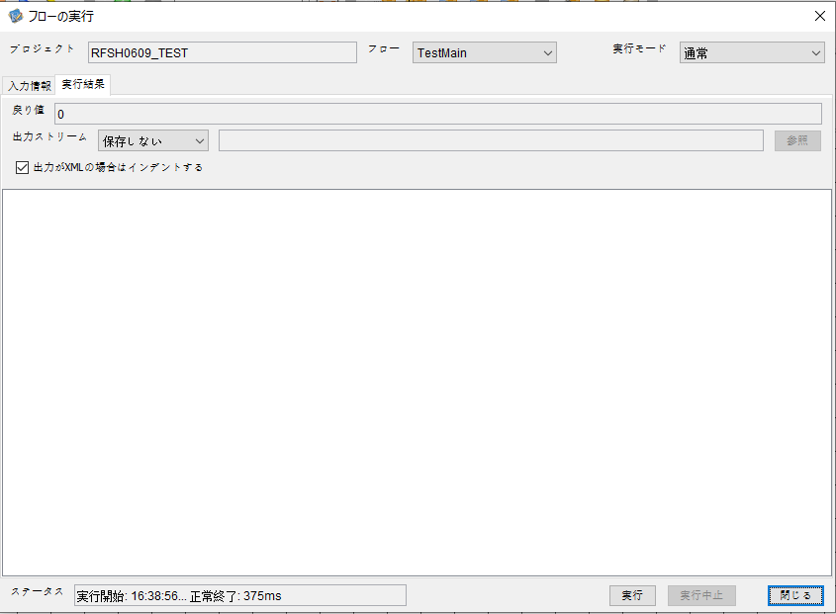

 |  | 行 | 日時 | レベル | メッセージ
 |  | 14148 | 2026-05-18T16:38:56.261 JST | INFO | FLEX_I_0003: [8375d3bd-7c83-4de9-b2de-bf74d79b25e2] サブフローの実行を開始します: /NH/connect/step3/isa_user09.RFSH0609.Main
 |  | 14149 | 2026-05-18T16:38:56.263 JST | INFO | FLEX_I_0003: [8375d3bd-7c83-4de9-b2de-bf74d79b25e2] サブフローの実行を開始します: /NH/connect/step3/isa_user09.MappingPreProcessing.MappingPreProcessing
 |  | 14150 | 2026-05-18T16:38:56.264 JST | INFO | FLEX_I_0003: [8375d3bd-7c83-4de9-b2de-bf74d79b25e2] サブフローの実行を開始します: /NH/connect/step3/isa_user09.Common.LogOutput
 |  | 14151 | 2026-05-18T16:38:56.264 JST | INFO | FLEX_I_0051: [8375d3bd-7c83-4de9-b2de-bf74d79b25e2] 情報(Log1) : 個別マッピング処理開始します。インターフェースID：RFSH0609 ASID：I0609 ジョブネットID：P1J0609
 |  | 14152 | 2026-05-18T16:38:56.264 JST | INFO | FLEX_I_0004: [8375d3bd-7c83-4de9-b2de-bf74d79b25e2] サブフローの実行が終了しました: /NH/connect/step3/isa_user09.Common.LogOutput [0ms]
 |  | 14153 | 2026-05-18T16:38:56.265 JST | INFO | FLEX_I_0003: [8375d3bd-7c83-4de9-b2de-bf74d79b25e2] サブフローの実行を開始します: /NH/connect/step3/isa_user09.Common.InputParameterCheck
 |  | 14154 | 2026-05-18T16:38:56.265 JST | INFO | FLEX_I_0004: [8375d3bd-7c83-4de9-b2de-bf74d79b25e2] サブフローの実行が終了しました: /NH/connect/step3/isa_user09.Common.InputParameterCheck [0ms]
 |  | 14155 | 2026-05-18T16:38:56.265 JST | INFO | FLEX_I_0003: [8375d3bd-7c83-4de9-b2de-bf74d79b25e2] サブフローの実行を開始します: /NH/connect/step3/isa_user09.Common.SettingInit
 |  | 14156 | 2026-05-18T16:38:56.284 JST | INFO | FLEX_I_0004: [8375d3bd-7c83-4de9-b2de-bf74d79b25e2] サブフローの実行が終了しました: /NH/connect/step3/isa_user09.Common.SettingInit [19ms]
 |  | 14157 | 2026-05-18T16:38:56.284 JST | INFO | FLEX_I_0003: [8375d3bd-7c83-4de9-b2de-bf74d79b25e2] サブフローの実行を開始します: /NH/connect/step3/isa_user09.Common.ParameterFileGet
 |  | 14158 | 2026-05-18T16:38:56.293 JST | INFO | FLEX_I_0004: [8375d3bd-7c83-4de9-b2de-bf74d79b25e2] サブフローの実行が終了しました: /NH/connect/step3/isa_user09.Common.ParameterFileGet [9ms]
 |  | 14159 | 2026-05-18T16:38:56.294 JST | INFO | FLEX_I_0003: [8375d3bd-7c83-4de9-b2de-bf74d79b25e2] サブフローの実行を開始します: /NH/connect/step3/isa_user09.Common_FileSendReceive.WorkFileDelete
 |  | 14160 | 2026-05-18T16:38:56.294 JST | INFO | FLEX_I_0004: [8375d3bd-7c83-4de9-b2de-bf74d79b25e2] サブフローの実行が終了しました: /NH/connect/step3/isa_user09.Common_FileSendReceive.WorkFileDelete [0ms]
 |  | 14161 | 2026-05-18T16:38:56.295 JST | INFO | FLEX_I_0003: [8375d3bd-7c83-4de9-b2de-bf74d79b25e2] サブフローの実行を開始します: /NH/connect/step3/isa_user09.Common.ParameterFileGet
 |  | 14162 | 2026-05-18T16:38:56.303 JST | INFO | FLEX_I_0004: [8375d3bd-7c83-4de9-b2de-bf74d79b25e2] サブフローの実行が終了しました: /NH/connect/step3/isa_user09.Common.ParameterFileGet [8ms]
 |  | 14163 | 2026-05-18T16:38:56.303 JST | INFO | FLEX_I_0003: [8375d3bd-7c83-4de9-b2de-bf74d79b25e2] サブフローの実行を開始します: /NH/connect/step3/isa_user09.Common_FileSendReceive.WorkFileDelete
 |  | 14164 | 2026-05-18T16:38:56.318 JST | INFO | FLEX_I_0004: [8375d3bd-7c83-4de9-b2de-bf74d79b25e2] サブフローの実行が終了しました: /NH/connect/step3/isa_user09.Common_FileSendReceive.WorkFileDelete [15ms]
 |  | 14165 | 2026-05-18T16:38:56.319 JST | INFO | FLEX_I_0003: [8375d3bd-7c83-4de9-b2de-bf74d79b25e2] サブフローの実行を開始します: /NH/connect/step3/isa_user09.Common_Conversion.GetConversionMst
 |  | 14166 | 2026-05-18T16:38:56.320 JST | INFO | FLEX_I_0004: [8375d3bd-7c83-4de9-b2de-bf74d79b25e2] サブフローの実行が終了しました: /NH/connect/step3/isa_user09.Common_Conversion.GetConversionMst [1ms]
 |  | 14167 | 2026-05-18T16:38:56.320 JST | INFO | FLEX_I_0004: [8375d3bd-7c83-4de9-b2de-bf74d79b25e2] サブフローの実行が終了しました: /NH/connect/step3/isa_user09.MappingPreProcessing.MappingPreProcessing [57ms]
 |  | 14168 | 2026-05-18T16:38:56.320 JST | INFO | FLEX_I_0003: [8375d3bd-7c83-4de9-b2de-bf74d79b25e2] サブフローの実行を開始します: /NH/connect/step3/isa_user09.RFSH0609.Mapping_Exec
 |  | 14169 | 2026-05-18T16:38:56.320 JST | INFO | FLEX_I_0003: [8375d3bd-7c83-4de9-b2de-bf74d79b25e2] サブフローの実行を開始します: /NH/connect/step3/isa_user09.FiletoFile.MappingPreProcessing
 |  | 14170 | 2026-05-18T16:38:56.322 JST | INFO | FLEX_I_0003: [8375d3bd-7c83-4de9-b2de-bf74d79b25e2] サブフローの実行を開始します: /NH/connect/step3/isa_user09.Common.ParameterFileGet
 |  | 14171 | 2026-05-18T16:38:56.330 JST | INFO | FLEX_I_0004: [8375d3bd-7c83-4de9-b2de-bf74d79b25e2] サブフローの実行が終了しました: /NH/connect/step3/isa_user09.Common.ParameterFileGet [8ms]
 |  | 14172 | 2026-05-18T16:38:56.339 JST | INFO | FLEX_I_0003: [8375d3bd-7c83-4de9-b2de-bf74d79b25e2] サブフローの実行を開始します: /NH/connect/step3/isa_user09.Common.ParameterFilePut
 |  | 14173 | 2026-05-18T16:38:56.342 JST | INFO | FLEX_I_0003: [8375d3bd-7c83-4de9-b2de-bf74d79b25e2] サブフローの実行を開始します: /NH/connect/step3/isa_user09.Common.ParameterFileGet
 |  | 14174 | 2026-05-18T16:38:56.351 JST | INFO | FLEX_I_0004: [8375d3bd-7c83-4de9-b2de-bf74d79b25e2] サブフローの実行が終了しました: /NH/connect/step3/isa_user09.Common.ParameterFileGet [9ms]
 |  | 14175 | 2026-05-18T16:38:56.362 JST | INFO | FLEX_I_0004: [8375d3bd-7c83-4de9-b2de-bf74d79b25e2] サブフローの実行が終了しました: /NH/connect/step3/isa_user09.Common.ParameterFilePut [23ms]
 |  | 14176 | 2026-05-18T16:38:56.362 JST | INFO | FLEX_I_0003: [8375d3bd-7c83-4de9-b2de-bf74d79b25e2] サブフローの実行を開始します: /NH/connect/step3/isa_user09.FiletoFile.PutParameterFileCaseMulitipleFiles
 |  | 14177 | 2026-05-18T16:38:56.362 JST | INFO | FLEX_I_0003: [8375d3bd-7c83-4de9-b2de-bf74d79b25e2] サブフローの実行を開始します: /NH/connect/step3/isa_user09.Common.ParameterFilePut
 |  | 14178 | 2026-05-18T16:38:56.366 JST | INFO | FLEX_I_0003: [8375d3bd-7c83-4de9-b2de-bf74d79b25e2] サブフローの実行を開始します: /NH/connect/step3/isa_user09.Common.ParameterFileGet
 |  | 14179 | 2026-05-18T16:38:56.374 JST | INFO | FLEX_I_0004: [8375d3bd-7c83-4de9-b2de-bf74d79b25e2] サブフローの実行が終了しました: /NH/connect/step3/isa_user09.Common.ParameterFileGet [8ms]
 |  | 14180 | 2026-05-18T16:38:56.384 JST | INFO | FLEX_I_0004: [8375d3bd-7c83-4de9-b2de-bf74d79b25e2] サブフローの実行が終了しました: /NH/connect/step3/isa_user09.Common.ParameterFilePut [22ms]
 |  | 14181 | 2026-05-18T16:38:56.385 JST | INFO | FLEX_I_0003: [8375d3bd-7c83-4de9-b2de-bf74d79b25e2] サブフローの実行を開始します: /NH/connect/step3/isa_user09.Common.ParameterFilePut
 |  | 14182 | 2026-05-18T16:38:56.389 JST | INFO | FLEX_I_0003: [8375d3bd-7c83-4de9-b2de-bf74d79b25e2] サブフローの実行を開始します: /NH/connect/step3/isa_user09.Common.ParameterFileGet
 |  | 14183 | 2026-05-18T16:38:56.397 JST | INFO | FLEX_I_0004: [8375d3bd-7c83-4de9-b2de-bf74d79b25e2] サブフローの実行が終了しました: /NH/connect/step3/isa_user09.Common.ParameterFileGet [8ms]
 |  | 14184 | 2026-05-18T16:38:56.408 JST | INFO | FLEX_I_0004: [8375d3bd-7c83-4de9-b2de-bf74d79b25e2] サブフローの実行が終了しました: /NH/connect/step3/isa_user09.Common.ParameterFilePut [23ms]
 |  | 14185 | 2026-05-18T16:38:56.409 JST | INFO | FLEX_I_0003: [8375d3bd-7c83-4de9-b2de-bf74d79b25e2] サブフローの実行を開始します: /NH/connect/step3/isa_user09.Common.ParameterFileGet
 |  | 14186 | 2026-05-18T16:38:56.417 JST | INFO | FLEX_I_0004: [8375d3bd-7c83-4de9-b2de-bf74d79b25e2] サブフローの実行が終了しました: /NH/connect/step3/isa_user09.Common.ParameterFileGet [8ms]
 |  | 14187 | 2026-05-18T16:38:56.417 JST | INFO | FLEX_I_0004: [8375d3bd-7c83-4de9-b2de-bf74d79b25e2] サブフローの実行が終了しました: /NH/connect/step3/isa_user09.FiletoFile.PutParameterFileCaseMulitipleFiles [55ms]
 |  | 14188 | 2026-05-18T16:38:56.418 JST | INFO | FLEX_I_0004: [8375d3bd-7c83-4de9-b2de-bf74d79b25e2] サブフローの実行が終了しました: /NH/connect/step3/isa_user09.FiletoFile.MappingPreProcessing [98ms]
 |  | 14189 | 2026-05-18T16:38:56.418 JST | INFO | FLEX_I_0003: [8375d3bd-7c83-4de9-b2de-bf74d79b25e2] サブフローの実行を開始します: /NH/connect/step3/isa_user09.RFSH0609.Mapping_Caller
 |  | 14190 | 2026-05-18T16:38:56.423 JST | INFO | FLEX_I_0004: [8375d3bd-7c83-4de9-b2de-bf74d79b25e2] サブフローの実行が終了しました: /NH/connect/step3/isa_user09.RFSH0609.Mapping_Caller [5ms]
 |  | 14191 | 2026-05-18T16:38:56.423 JST | INFO | FLEX_I_0003: [8375d3bd-7c83-4de9-b2de-bf74d79b25e2] サブフローの実行を開始します: /NH/connect/step3/isa_user09.FiletoFile.MappingPostProcessing
 |  | 14192 | 2026-05-18T16:38:56.425 JST | INFO | FLEX_I_0003: [8375d3bd-7c83-4de9-b2de-bf74d79b25e2] サブフローの実行を開始します: /NH/connect/step3/isa_user09.Common.LogOutput
 |  | 14193 | 2026-05-18T16:38:56.425 JST | INFO | FLEX_I_0051: [8375d3bd-7c83-4de9-b2de-bf74d79b25e2] 情報(Log1) : ファイルを作成しました。インターフェースID：RFSH0609 ASID：I0609 ジョブネットID：P1J0609 ファイル名：RFSH0609_output.tsv 処理件数：0件
 |  | 14194 | 2026-05-18T16:38:56.425 JST | INFO | FLEX_I_0004: [8375d3bd-7c83-4de9-b2de-bf74d79b25e2] サブフローの実行が終了しました: /NH/connect/step3/isa_user09.Common.LogOutput [0ms]
 |  | 14195 | 2026-05-18T16:38:56.427 JST | INFO | FLEX_I_0003: [8375d3bd-7c83-4de9-b2de-bf74d79b25e2] サブフローの実行を開始します: /NH/connect/step3/isa_user09.Common_FileSendReceive.OutputFileCopy
 |  | 14196 | 2026-05-18T16:38:56.427 JST | INFO | FLEX_I_0004: [8375d3bd-7c83-4de9-b2de-bf74d79b25e2] サブフローの実行が終了しました: /NH/connect/step3/isa_user09.Common_FileSendReceive.OutputFileCopy [0ms]
 |  | 14197 | 2026-05-18T16:38:56.427 JST | INFO | FLEX_I_0003: [8375d3bd-7c83-4de9-b2de-bf74d79b25e2] サブフローの実行を開始します: /NH/connect/step3/isa_user09.Common.ParameterFilePut
 |  | 14198 | 2026-05-18T16:38:56.431 JST | INFO | FLEX_I_0003: [8375d3bd-7c83-4de9-b2de-bf74d79b25e2] サブフローの実行を開始します: /NH/connect/step3/isa_user09.Common.ParameterFileGet
 |  | 14199 | 2026-05-18T16:38:56.440 JST | INFO | FLEX_I_0004: [8375d3bd-7c83-4de9-b2de-bf74d79b25e2] サブフローの実行が終了しました: /NH/connect/step3/isa_user09.Common.ParameterFileGet [9ms]
 |  | 14200 | 2026-05-18T16:38:56.450 JST | INFO | FLEX_I_0004: [8375d3bd-7c83-4de9-b2de-bf74d79b25e2] サブフローの実行が終了しました: /NH/connect/step3/isa_user09.Common.ParameterFilePut [23ms]
 |  | 14201 | 2026-05-18T16:38:56.450 JST | INFO | FLEX_I_0004: [8375d3bd-7c83-4de9-b2de-bf74d79b25e2] サブフローの実行が終了しました: /NH/connect/step3/isa_user09.FiletoFile.MappingPostProcessing [27ms]
 |  | 14202 | 2026-05-18T16:38:56.450 JST | INFO | FLEX_I_0004: [8375d3bd-7c83-4de9-b2de-bf74d79b25e2] サブフローの実行が終了しました: /NH/connect/step3/isa_user09.RFSH0609.Mapping_Exec [130ms]
 |  | 14203 | 2026-05-18T16:38:56.450 JST | INFO | FLEX_I_0003: [8375d3bd-7c83-4de9-b2de-bf74d79b25e2] サブフローの実行を開始します: /NH/connect/step3/isa_user09.MappingPostProcessing.MappingPostProcessing
 |  | 14204 | 2026-05-18T16:38:56.451 JST | INFO | FLEX_I_0003: [8375d3bd-7c83-4de9-b2de-bf74d79b25e2] サブフローの実行を開始します: /NH/connect/step3/isa_user09.Common.LogOutput
 |  | 14205 | 2026-05-18T16:38:56.451 JST | INFO | FLEX_I_0051: [8375d3bd-7c83-4de9-b2de-bf74d79b25e2] 情報(Log1) : 個別マッピング処理終了します。インターフェースID：RFSH0609 ASID：I0609 ジョブネットID：P1J0609
 |  | 14206 | 2026-05-18T16:38:56.451 JST | INFO | FLEX_I_0004: [8375d3bd-7c83-4de9-b2de-bf74d79b25e2] サブフローの実行が終了しました: /NH/connect/step3/isa_user09.Common.LogOutput [0ms]
 |  | 14207 | 2026-05-18T16:38:56.451 JST | INFO | FLEX_I_0004: [8375d3bd-7c83-4de9-b2de-bf74d79b25e2] サブフローの実行が終了しました: /NH/connect/step3/isa_user09.MappingPostProcessing.MappingPostProcessing [1ms]
 |  | 14208 | 2026-05-18T16:38:56.451 JST | INFO | FLEX_I_0004: [8375d3bd-7c83-4de9-b2de-bf74d79b25e2] サブフローの実行が終了しました: /NH/connect/step3/isa_user09.RFSH0609.Main [190ms]

 | No.4-1-2
 | No.7-1-2

■6回目 正常系・データ行1000行

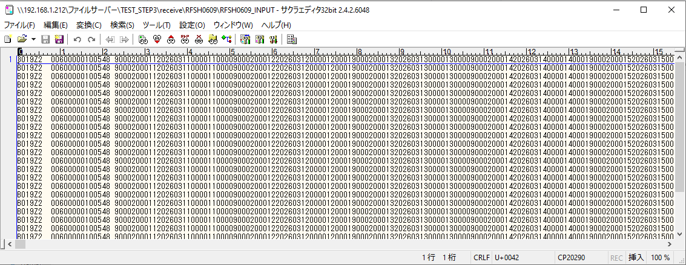
受信データ行1000行

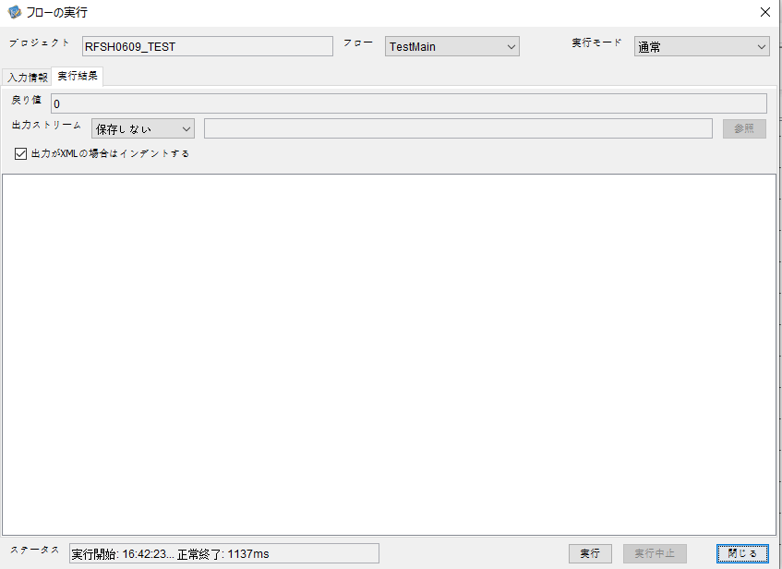



 |  | 行 | 日時 | レベル | メッセージ
 |  | 14255 | 2026-05-18T16:42:23.851 JST | INFO | FLEX_I_0003: [621e2ade-ab42-4c5e-997d-e4a9c63c2f23] サブフローの実行を開始します: /NH/connect/step3/isa_user09.RFSH0609.Main
 |  | 14256 | 2026-05-18T16:42:23.852 JST | INFO | FLEX_I_0003: [621e2ade-ab42-4c5e-997d-e4a9c63c2f23] サブフローの実行を開始します: /NH/connect/step3/isa_user09.MappingPreProcessing.MappingPreProcessing
 |  | 14257 | 2026-05-18T16:42:23.853 JST | INFO | FLEX_I_0003: [621e2ade-ab42-4c5e-997d-e4a9c63c2f23] サブフローの実行を開始します: /NH/connect/step3/isa_user09.Common.LogOutput
 |  | 14258 | 2026-05-18T16:42:23.854 JST | INFO | FLEX_I_0051: [621e2ade-ab42-4c5e-997d-e4a9c63c2f23] 情報(Log1) : 個別マッピング処理開始します。インターフェースID：RFSH0609 ASID：I0609 ジョブネットID：P1J0609
 |  | 14259 | 2026-05-18T16:42:23.854 JST | INFO | FLEX_I_0004: [621e2ade-ab42-4c5e-997d-e4a9c63c2f23] サブフローの実行が終了しました: /NH/connect/step3/isa_user09.Common.LogOutput [1ms]
 |  | 14260 | 2026-05-18T16:42:23.854 JST | INFO | FLEX_I_0003: [621e2ade-ab42-4c5e-997d-e4a9c63c2f23] サブフローの実行を開始します: /NH/connect/step3/isa_user09.Common.InputParameterCheck
 |  | 14261 | 2026-05-18T16:42:23.854 JST | INFO | FLEX_I_0004: [621e2ade-ab42-4c5e-997d-e4a9c63c2f23] サブフローの実行が終了しました: /NH/connect/step3/isa_user09.Common.InputParameterCheck [0ms]
 |  | 14262 | 2026-05-18T16:42:23.855 JST | INFO | FLEX_I_0003: [621e2ade-ab42-4c5e-997d-e4a9c63c2f23] サブフローの実行を開始します: /NH/connect/step3/isa_user09.Common.SettingInit
 |  | 14263 | 2026-05-18T16:42:23.872 JST | INFO | FLEX_I_0004: [621e2ade-ab42-4c5e-997d-e4a9c63c2f23] サブフローの実行が終了しました: /NH/connect/step3/isa_user09.Common.SettingInit [17ms]
 |  | 14264 | 2026-05-18T16:42:23.873 JST | INFO | FLEX_I_0003: [621e2ade-ab42-4c5e-997d-e4a9c63c2f23] サブフローの実行を開始します: /NH/connect/step3/isa_user09.Common.ParameterFileGet
 |  | 14265 | 2026-05-18T16:42:23.882 JST | INFO | FLEX_I_0004: [621e2ade-ab42-4c5e-997d-e4a9c63c2f23] サブフローの実行が終了しました: /NH/connect/step3/isa_user09.Common.ParameterFileGet [9ms]
 |  | 14266 | 2026-05-18T16:42:23.883 JST | INFO | FLEX_I_0003: [621e2ade-ab42-4c5e-997d-e4a9c63c2f23] サブフローの実行を開始します: /NH/connect/step3/isa_user09.Common_FileSendReceive.WorkFileDelete
 |  | 14267 | 2026-05-18T16:42:23.884 JST | INFO | FLEX_I_0004: [621e2ade-ab42-4c5e-997d-e4a9c63c2f23] サブフローの実行が終了しました: /NH/connect/step3/isa_user09.Common_FileSendReceive.WorkFileDelete [1ms]
 |  | 14268 | 2026-05-18T16:42:23.884 JST | INFO | FLEX_I_0003: [621e2ade-ab42-4c5e-997d-e4a9c63c2f23] サブフローの実行を開始します: /NH/connect/step3/isa_user09.Common.ParameterFileGet
 |  | 14269 | 2026-05-18T16:42:23.893 JST | INFO | FLEX_I_0004: [621e2ade-ab42-4c5e-997d-e4a9c63c2f23] サブフローの実行が終了しました: /NH/connect/step3/isa_user09.Common.ParameterFileGet [9ms]
 |  | 14270 | 2026-05-18T16:42:23.894 JST | INFO | FLEX_I_0003: [621e2ade-ab42-4c5e-997d-e4a9c63c2f23] サブフローの実行を開始します: /NH/connect/step3/isa_user09.Common_FileSendReceive.WorkFileDelete
 |  | 14271 | 2026-05-18T16:42:24.041 JST | INFO | FLEX_I_0004: [621e2ade-ab42-4c5e-997d-e4a9c63c2f23] サブフローの実行が終了しました: /NH/connect/step3/isa_user09.Common_FileSendReceive.WorkFileDelete [147ms]
 |  | 14272 | 2026-05-18T16:42:24.043 JST | INFO | FLEX_I_0003: [621e2ade-ab42-4c5e-997d-e4a9c63c2f23] サブフローの実行を開始します: /NH/connect/step3/isa_user09.Common_Conversion.GetConversionMst
 |  | 14273 | 2026-05-18T16:42:24.046 JST | INFO | FLEX_I_0004: [621e2ade-ab42-4c5e-997d-e4a9c63c2f23] サブフローの実行が終了しました: /NH/connect/step3/isa_user09.Common_Conversion.GetConversionMst [3ms]
 |  | 14274 | 2026-05-18T16:42:24.046 JST | INFO | FLEX_I_0004: [621e2ade-ab42-4c5e-997d-e4a9c63c2f23] サブフローの実行が終了しました: /NH/connect/step3/isa_user09.MappingPreProcessing.MappingPreProcessing [194ms]
 |  | 14275 | 2026-05-18T16:42:24.046 JST | INFO | FLEX_I_0003: [621e2ade-ab42-4c5e-997d-e4a9c63c2f23] サブフローの実行を開始します: /NH/connect/step3/isa_user09.RFSH0609.Mapping_Exec
 |  | 14276 | 2026-05-18T16:42:24.047 JST | INFO | FLEX_I_0003: [621e2ade-ab42-4c5e-997d-e4a9c63c2f23] サブフローの実行を開始します: /NH/connect/step3/isa_user09.FiletoFile.MappingPreProcessing
 |  | 14277 | 2026-05-18T16:42:24.051 JST | INFO | FLEX_I_0003: [621e2ade-ab42-4c5e-997d-e4a9c63c2f23] サブフローの実行を開始します: /NH/connect/step3/isa_user09.Common.ParameterFileGet
 |  | 14278 | 2026-05-18T16:42:24.068 JST | INFO | FLEX_I_0004: [621e2ade-ab42-4c5e-997d-e4a9c63c2f23] サブフローの実行が終了しました: /NH/connect/step3/isa_user09.Common.ParameterFileGet [17ms]
 |  | 14279 | 2026-05-18T16:42:24.077 JST | INFO | FLEX_I_0003: [621e2ade-ab42-4c5e-997d-e4a9c63c2f23] サブフローの実行を開始します: /NH/connect/step3/isa_user09.Common.ParameterFilePut
 |  | 14280 | 2026-05-18T16:42:24.081 JST | INFO | FLEX_I_0003: [621e2ade-ab42-4c5e-997d-e4a9c63c2f23] サブフローの実行を開始します: /NH/connect/step3/isa_user09.Common.ParameterFileGet
 |  | 14281 | 2026-05-18T16:42:24.092 JST | INFO | FLEX_I_0004: [621e2ade-ab42-4c5e-997d-e4a9c63c2f23] サブフローの実行が終了しました: /NH/connect/step3/isa_user09.Common.ParameterFileGet [11ms]
 |  | 14282 | 2026-05-18T16:42:24.103 JST | INFO | FLEX_I_0004: [621e2ade-ab42-4c5e-997d-e4a9c63c2f23] サブフローの実行が終了しました: /NH/connect/step3/isa_user09.Common.ParameterFilePut [26ms]
 |  | 14283 | 2026-05-18T16:42:24.103 JST | INFO | FLEX_I_0003: [621e2ade-ab42-4c5e-997d-e4a9c63c2f23] サブフローの実行を開始します: /NH/connect/step3/isa_user09.FiletoFile.PutParameterFileCaseMulitipleFiles
 |  | 14284 | 2026-05-18T16:42:24.104 JST | INFO | FLEX_I_0003: [621e2ade-ab42-4c5e-997d-e4a9c63c2f23] サブフローの実行を開始します: /NH/connect/step3/isa_user09.Common.ParameterFilePut
 |  | 14285 | 2026-05-18T16:42:24.107 JST | INFO | FLEX_I_0003: [621e2ade-ab42-4c5e-997d-e4a9c63c2f23] サブフローの実行を開始します: /NH/connect/step3/isa_user09.Common.ParameterFileGet
 |  | 14286 | 2026-05-18T16:42:24.117 JST | INFO | FLEX_I_0004: [621e2ade-ab42-4c5e-997d-e4a9c63c2f23] サブフローの実行が終了しました: /NH/connect/step3/isa_user09.Common.ParameterFileGet [10ms]
 |  | 14287 | 2026-05-18T16:42:24.127 JST | INFO | FLEX_I_0004: [621e2ade-ab42-4c5e-997d-e4a9c63c2f23] サブフローの実行が終了しました: /NH/connect/step3/isa_user09.Common.ParameterFilePut [23ms]
 |  | 14288 | 2026-05-18T16:42:24.128 JST | INFO | FLEX_I_0003: [621e2ade-ab42-4c5e-997d-e4a9c63c2f23] サブフローの実行を開始します: /NH/connect/step3/isa_user09.Common.ParameterFilePut
 |  | 14289 | 2026-05-18T16:42:24.131 JST | INFO | FLEX_I_0003: [621e2ade-ab42-4c5e-997d-e4a9c63c2f23] サブフローの実行を開始します: /NH/connect/step3/isa_user09.Common.ParameterFileGet
 |  | 14290 | 2026-05-18T16:42:24.140 JST | INFO | FLEX_I_0004: [621e2ade-ab42-4c5e-997d-e4a9c63c2f23] サブフローの実行が終了しました: /NH/connect/step3/isa_user09.Common.ParameterFileGet [9ms]
 |  | 14291 | 2026-05-18T16:42:24.151 JST | INFO | FLEX_I_0004: [621e2ade-ab42-4c5e-997d-e4a9c63c2f23] サブフローの実行が終了しました: /NH/connect/step3/isa_user09.Common.ParameterFilePut [23ms]
 |  | 14292 | 2026-05-18T16:42:24.151 JST | INFO | FLEX_I_0003: [621e2ade-ab42-4c5e-997d-e4a9c63c2f23] サブフローの実行を開始します: /NH/connect/step3/isa_user09.Common.ParameterFileGet
 |  | 14293 | 2026-05-18T16:42:24.159 JST | INFO | FLEX_I_0004: [621e2ade-ab42-4c5e-997d-e4a9c63c2f23] サブフローの実行が終了しました: /NH/connect/step3/isa_user09.Common.ParameterFileGet [8ms]
 |  | 14294 | 2026-05-18T16:42:24.159 JST | INFO | FLEX_I_0004: [621e2ade-ab42-4c5e-997d-e4a9c63c2f23] サブフローの実行が終了しました: /NH/connect/step3/isa_user09.FiletoFile.PutParameterFileCaseMulitipleFiles [56ms]
 |  | 14295 | 2026-05-18T16:42:24.159 JST | INFO | FLEX_I_0004: [621e2ade-ab42-4c5e-997d-e4a9c63c2f23] サブフローの実行が終了しました: /NH/connect/step3/isa_user09.FiletoFile.MappingPreProcessing [112ms]
 |  | 14296 | 2026-05-18T16:42:24.160 JST | INFO | FLEX_I_0003: [621e2ade-ab42-4c5e-997d-e4a9c63c2f23] サブフローの実行を開始します: /NH/connect/step3/isa_user09.RFSH0609.Mapping_Caller
 |  | 14297 | 2026-05-18T16:42:24.342 JST | INFO | FLEX_I_0003: [621e2ade-ab42-4c5e-997d-e4a9c63c2f23] サブフローの実行を開始します: /NH/connect/step3/isa_user09.Mapping_0022-2.Mapping
 |  | 14298 | 2026-05-18T16:42:24.762 JST | INFO | FLEX_I_0004: [621e2ade-ab42-4c5e-997d-e4a9c63c2f23] サブフローの実行が終了しました: /NH/connect/step3/isa_user09.Mapping_0022-2.Mapping [420ms]
 |  | 14299 | 2026-05-18T16:42:24.762 JST | INFO | FLEX_I_0003: [621e2ade-ab42-4c5e-997d-e4a9c63c2f23] サブフローの実行を開始します: /NH/connect/step3/isa_user09.RFSH0609.Mapping_FilePut
 |  | 14300 | 2026-05-18T16:42:24.771 JST | INFO | FLEX_I_0004: [621e2ade-ab42-4c5e-997d-e4a9c63c2f23] サブフローの実行が終了しました: /NH/connect/step3/isa_user09.RFSH0609.Mapping_FilePut [9ms]
 |  | 14301 | 2026-05-18T16:42:24.771 JST | INFO | FLEX_I_0004: [621e2ade-ab42-4c5e-997d-e4a9c63c2f23] サブフローの実行が終了しました: /NH/connect/step3/isa_user09.RFSH0609.Mapping_Caller [611ms]
 |  | 14302 | 2026-05-18T16:42:24.772 JST | INFO | FLEX_I_0003: [621e2ade-ab42-4c5e-997d-e4a9c63c2f23] サブフローの実行を開始します: /NH/connect/step3/isa_user09.FiletoFile.MappingPostProcessing
 |  | 14303 | 2026-05-18T16:42:24.774 JST | INFO | FLEX_I_0003: [621e2ade-ab42-4c5e-997d-e4a9c63c2f23] サブフローの実行を開始します: /NH/connect/step3/isa_user09.Common.LogOutput
 |  | 14304 | 2026-05-18T16:42:24.774 JST | INFO | FLEX_I_0051: [621e2ade-ab42-4c5e-997d-e4a9c63c2f23] 情報(Log1) : ファイルを作成しました。インターフェースID：RFSH0609 ASID：I0609 ジョブネットID：P1J0609 ファイル名：RFSH0609_output.tsv 処理件数：8000件
 |  | 14305 | 2026-05-18T16:42:24.774 JST | INFO | FLEX_I_0004: [621e2ade-ab42-4c5e-997d-e4a9c63c2f23] サブフローの実行が終了しました: /NH/connect/step3/isa_user09.Common.LogOutput [0ms]
 |  | 14306 | 2026-05-18T16:42:24.775 JST | INFO | FLEX_I_0003: [621e2ade-ab42-4c5e-997d-e4a9c63c2f23] サブフローの実行を開始します: /NH/connect/step3/isa_user09.Common_FileSendReceive.OutputFileCopy
 |  | 14307 | 2026-05-18T16:42:24.776 JST | INFO | FLEX_I_0004: [621e2ade-ab42-4c5e-997d-e4a9c63c2f23] サブフローの実行が終了しました: /NH/connect/step3/isa_user09.Common_FileSendReceive.OutputFileCopy [1ms]
 |  | 14308 | 2026-05-18T16:42:24.776 JST | INFO | FLEX_I_0003: [621e2ade-ab42-4c5e-997d-e4a9c63c2f23] サブフローの実行を開始します: /NH/connect/step3/isa_user09.Common.ParameterFilePut
 |  | 14309 | 2026-05-18T16:42:24.784 JST | INFO | FLEX_I_0003: [621e2ade-ab42-4c5e-997d-e4a9c63c2f23] サブフローの実行を開始します: /NH/connect/step3/isa_user09.Common.ParameterFileGet
 |  | 14310 | 2026-05-18T16:42:24.794 JST | INFO | FLEX_I_0004: [621e2ade-ab42-4c5e-997d-e4a9c63c2f23] サブフローの実行が終了しました: /NH/connect/step3/isa_user09.Common.ParameterFileGet [10ms]
 |  | 14311 | 2026-05-18T16:42:24.805 JST | INFO | FLEX_I_0004: [621e2ade-ab42-4c5e-997d-e4a9c63c2f23] サブフローの実行が終了しました: /NH/connect/step3/isa_user09.Common.ParameterFilePut [29ms]
 |  | 14312 | 2026-05-18T16:42:24.805 JST | INFO | FLEX_I_0004: [621e2ade-ab42-4c5e-997d-e4a9c63c2f23] サブフローの実行が終了しました: /NH/connect/step3/isa_user09.FiletoFile.MappingPostProcessing [33ms]
 |  | 14313 | 2026-05-18T16:42:24.805 JST | INFO | FLEX_I_0004: [621e2ade-ab42-4c5e-997d-e4a9c63c2f23] サブフローの実行が終了しました: /NH/connect/step3/isa_user09.RFSH0609.Mapping_Exec [759ms]
 |  | 14314 | 2026-05-18T16:42:24.806 JST | INFO | FLEX_I_0003: [621e2ade-ab42-4c5e-997d-e4a9c63c2f23] サブフローの実行を開始します: /NH/connect/step3/isa_user09.MappingPostProcessing.MappingPostProcessing
 |  | 14315 | 2026-05-18T16:42:24.806 JST | INFO | FLEX_I_0003: [621e2ade-ab42-4c5e-997d-e4a9c63c2f23] サブフローの実行を開始します: /NH/connect/step3/isa_user09.Common.LogOutput
 |  | 14316 | 2026-05-18T16:42:24.807 JST | INFO | FLEX_I_0051: [621e2ade-ab42-4c5e-997d-e4a9c63c2f23] 情報(Log1) : 個別マッピング処理終了します。インターフェースID：RFSH0609 ASID：I0609 ジョブネットID：P1J0609
 |  | 14317 | 2026-05-18T16:42:24.807 JST | INFO | FLEX_I_0004: [621e2ade-ab42-4c5e-997d-e4a9c63c2f23] サブフローの実行が終了しました: /NH/connect/step3/isa_user09.Common.LogOutput [1ms]
 |  | 14318 | 2026-05-18T16:42:24.807 JST | INFO | FLEX_I_0004: [621e2ade-ab42-4c5e-997d-e4a9c63c2f23] サブフローの実行が終了しました: /NH/connect/step3/isa_user09.MappingPostProcessing.MappingPostProcessing [1ms]
 |  | 14319 | 2026-05-18T16:42:24.807 JST | INFO | FLEX_I_0004: [621e2ade-ab42-4c5e-997d-e4a9c63c2f23] サブフローの実行が終了しました: /NH/connect/step3/isa_user09.RFSH0609.Main [956ms]

 | No.4-2-2

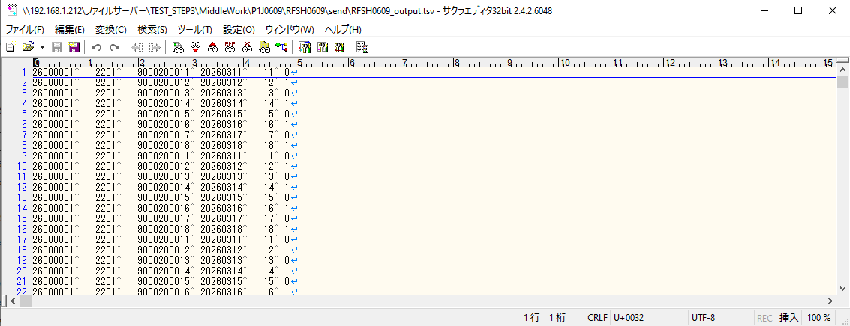

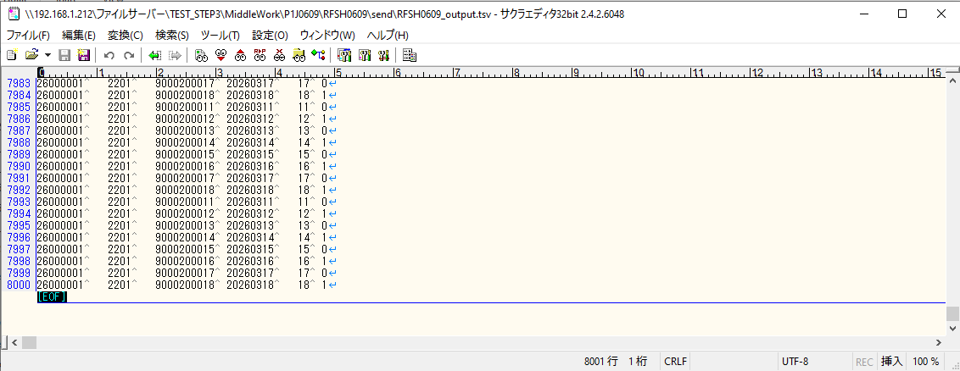

■7回目 正常系・データ行1000行以上

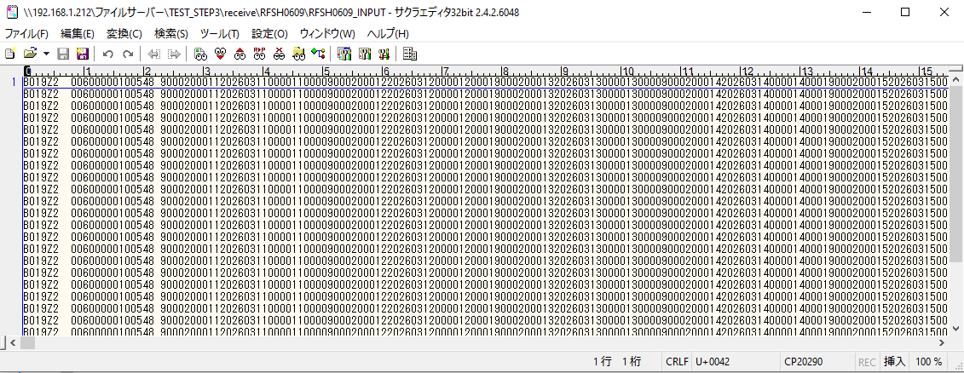
データ行が1010行。





 |  | 行 | 日時 | レベル | メッセージ
 |  | 14564 | 2026-05-18T16:45:13.023 JST | INFO | FLEX_I_0003: [2fed466a-e399-4840-bb8b-ddaa4ae0b41f] サブフローの実行を開始します: /NH/connect/step3/isa_user09.RFSH0609.Main
 |  | 14565 | 2026-05-18T16:45:13.025 JST | INFO | FLEX_I_0003: [2fed466a-e399-4840-bb8b-ddaa4ae0b41f] サブフローの実行を開始します: /NH/connect/step3/isa_user09.MappingPreProcessing.MappingPreProcessing
 |  | 14566 | 2026-05-18T16:45:13.026 JST | INFO | FLEX_I_0003: [2fed466a-e399-4840-bb8b-ddaa4ae0b41f] サブフローの実行を開始します: /NH/connect/step3/isa_user09.Common.LogOutput
 |  | 14567 | 2026-05-18T16:45:13.027 JST | INFO | FLEX_I_0051: [2fed466a-e399-4840-bb8b-ddaa4ae0b41f] 情報(Log1) : 個別マッピング処理開始します。インターフェースID：RFSH0609 ASID：I0609 ジョブネットID：P1J0609
 |  | 14568 | 2026-05-18T16:45:13.027 JST | INFO | FLEX_I_0004: [2fed466a-e399-4840-bb8b-ddaa4ae0b41f] サブフローの実行が終了しました: /NH/connect/step3/isa_user09.Common.LogOutput [1ms]
 |  | 14569 | 2026-05-18T16:45:13.028 JST | INFO | FLEX_I_0003: [2fed466a-e399-4840-bb8b-ddaa4ae0b41f] サブフローの実行を開始します: /NH/connect/step3/isa_user09.Common.InputParameterCheck
 |  | 14570 | 2026-05-18T16:45:13.028 JST | INFO | FLEX_I_0004: [2fed466a-e399-4840-bb8b-ddaa4ae0b41f] サブフローの実行が終了しました: /NH/connect/step3/isa_user09.Common.InputParameterCheck [0ms]
 |  | 14571 | 2026-05-18T16:45:13.028 JST | INFO | FLEX_I_0003: [2fed466a-e399-4840-bb8b-ddaa4ae0b41f] サブフローの実行を開始します: /NH/connect/step3/isa_user09.Common.SettingInit
 |  | 14572 | 2026-05-18T16:45:13.046 JST | INFO | FLEX_I_0004: [2fed466a-e399-4840-bb8b-ddaa4ae0b41f] サブフローの実行が終了しました: /NH/connect/step3/isa_user09.Common.SettingInit [18ms]
 |  | 14573 | 2026-05-18T16:45:13.047 JST | INFO | FLEX_I_0003: [2fed466a-e399-4840-bb8b-ddaa4ae0b41f] サブフローの実行を開始します: /NH/connect/step3/isa_user09.Common.ParameterFileGet
 |  | 14574 | 2026-05-18T16:45:13.057 JST | INFO | FLEX_I_0004: [2fed466a-e399-4840-bb8b-ddaa4ae0b41f] サブフローの実行が終了しました: /NH/connect/step3/isa_user09.Common.ParameterFileGet [10ms]
 |  | 14575 | 2026-05-18T16:45:13.058 JST | INFO | FLEX_I_0003: [2fed466a-e399-4840-bb8b-ddaa4ae0b41f] サブフローの実行を開始します: /NH/connect/step3/isa_user09.Common_FileSendReceive.WorkFileDelete
 |  | 14576 | 2026-05-18T16:45:13.059 JST | INFO | FLEX_I_0004: [2fed466a-e399-4840-bb8b-ddaa4ae0b41f] サブフローの実行が終了しました: /NH/connect/step3/isa_user09.Common_FileSendReceive.WorkFileDelete [1ms]
 |  | 14577 | 2026-05-18T16:45:13.059 JST | INFO | FLEX_I_0003: [2fed466a-e399-4840-bb8b-ddaa4ae0b41f] サブフローの実行を開始します: /NH/connect/step3/isa_user09.Common.ParameterFileGet
 |  | 14578 | 2026-05-18T16:45:13.068 JST | INFO | FLEX_I_0004: [2fed466a-e399-4840-bb8b-ddaa4ae0b41f] サブフローの実行が終了しました: /NH/connect/step3/isa_user09.Common.ParameterFileGet [9ms]
 |  | 14579 | 2026-05-18T16:45:13.068 JST | INFO | FLEX_I_0003: [2fed466a-e399-4840-bb8b-ddaa4ae0b41f] サブフローの実行を開始します: /NH/connect/step3/isa_user09.Common_FileSendReceive.WorkFileDelete
 |  | 14580 | 2026-05-18T16:45:13.083 JST | INFO | FLEX_I_0004: [2fed466a-e399-4840-bb8b-ddaa4ae0b41f] サブフローの実行が終了しました: /NH/connect/step3/isa_user09.Common_FileSendReceive.WorkFileDelete [15ms]
 |  | 14581 | 2026-05-18T16:45:13.083 JST | INFO | FLEX_I_0003: [2fed466a-e399-4840-bb8b-ddaa4ae0b41f] サブフローの実行を開始します: /NH/connect/step3/isa_user09.Common_Conversion.GetConversionMst
 |  | 14582 | 2026-05-18T16:45:13.084 JST | INFO | FLEX_I_0004: [2fed466a-e399-4840-bb8b-ddaa4ae0b41f] サブフローの実行が終了しました: /NH/connect/step3/isa_user09.Common_Conversion.GetConversionMst [1ms]
 |  | 14583 | 2026-05-18T16:45:13.084 JST | INFO | FLEX_I_0004: [2fed466a-e399-4840-bb8b-ddaa4ae0b41f] サブフローの実行が終了しました: /NH/connect/step3/isa_user09.MappingPreProcessing.MappingPreProcessing [59ms]
 |  | 14584 | 2026-05-18T16:45:13.085 JST | INFO | FLEX_I_0003: [2fed466a-e399-4840-bb8b-ddaa4ae0b41f] サブフローの実行を開始します: /NH/connect/step3/isa_user09.RFSH0609.Mapping_Exec
 |  | 14585 | 2026-05-18T16:45:13.085 JST | INFO | FLEX_I_0003: [2fed466a-e399-4840-bb8b-ddaa4ae0b41f] サブフローの実行を開始します: /NH/connect/step3/isa_user09.FiletoFile.MappingPreProcessing
 |  | 14586 | 2026-05-18T16:45:13.087 JST | INFO | FLEX_I_0003: [2fed466a-e399-4840-bb8b-ddaa4ae0b41f] サブフローの実行を開始します: /NH/connect/step3/isa_user09.Common.ParameterFileGet
 |  | 14587 | 2026-05-18T16:45:13.095 JST | INFO | FLEX_I_0004: [2fed466a-e399-4840-bb8b-ddaa4ae0b41f] サブフローの実行が終了しました: /NH/connect/step3/isa_user09.Common.ParameterFileGet [8ms]
 |  | 14588 | 2026-05-18T16:45:13.105 JST | INFO | FLEX_I_0003: [2fed466a-e399-4840-bb8b-ddaa4ae0b41f] サブフローの実行を開始します: /NH/connect/step3/isa_user09.Common.ParameterFilePut
 |  | 14589 | 2026-05-18T16:45:13.108 JST | INFO | FLEX_I_0003: [2fed466a-e399-4840-bb8b-ddaa4ae0b41f] サブフローの実行を開始します: /NH/connect/step3/isa_user09.Common.ParameterFileGet
 |  | 14590 | 2026-05-18T16:45:13.117 JST | INFO | FLEX_I_0004: [2fed466a-e399-4840-bb8b-ddaa4ae0b41f] サブフローの実行が終了しました: /NH/connect/step3/isa_user09.Common.ParameterFileGet [9ms]
 |  | 14591 | 2026-05-18T16:45:13.128 JST | INFO | FLEX_I_0004: [2fed466a-e399-4840-bb8b-ddaa4ae0b41f] サブフローの実行が終了しました: /NH/connect/step3/isa_user09.Common.ParameterFilePut [23ms]
 |  | 14592 | 2026-05-18T16:45:13.128 JST | INFO | FLEX_I_0003: [2fed466a-e399-4840-bb8b-ddaa4ae0b41f] サブフローの実行を開始します: /NH/connect/step3/isa_user09.FiletoFile.PutParameterFileCaseMulitipleFiles
 |  | 14593 | 2026-05-18T16:45:13.128 JST | INFO | FLEX_I_0003: [2fed466a-e399-4840-bb8b-ddaa4ae0b41f] サブフローの実行を開始します: /NH/connect/step3/isa_user09.Common.ParameterFilePut
 |  | 14594 | 2026-05-18T16:45:13.132 JST | INFO | FLEX_I_0003: [2fed466a-e399-4840-bb8b-ddaa4ae0b41f] サブフローの実行を開始します: /NH/connect/step3/isa_user09.Common.ParameterFileGet
 |  | 14595 | 2026-05-18T16:45:13.140 JST | INFO | FLEX_I_0004: [2fed466a-e399-4840-bb8b-ddaa4ae0b41f] サブフローの実行が終了しました: /NH/connect/step3/isa_user09.Common.ParameterFileGet [8ms]
 |  | 14596 | 2026-05-18T16:45:13.151 JST | INFO | FLEX_I_0004: [2fed466a-e399-4840-bb8b-ddaa4ae0b41f] サブフローの実行が終了しました: /NH/connect/step3/isa_user09.Common.ParameterFilePut [23ms]
 |  | 14597 | 2026-05-18T16:45:13.152 JST | INFO | FLEX_I_0003: [2fed466a-e399-4840-bb8b-ddaa4ae0b41f] サブフローの実行を開始します: /NH/connect/step3/isa_user09.Common.ParameterFilePut
 |  | 14598 | 2026-05-18T16:45:13.156 JST | INFO | FLEX_I_0003: [2fed466a-e399-4840-bb8b-ddaa4ae0b41f] サブフローの実行を開始します: /NH/connect/step3/isa_user09.Common.ParameterFileGet
 |  | 14599 | 2026-05-18T16:45:13.164 JST | INFO | FLEX_I_0004: [2fed466a-e399-4840-bb8b-ddaa4ae0b41f] サブフローの実行が終了しました: /NH/connect/step3/isa_user09.Common.ParameterFileGet [8ms]
 |  | 14600 | 2026-05-18T16:45:13.175 JST | INFO | FLEX_I_0004: [2fed466a-e399-4840-bb8b-ddaa4ae0b41f] サブフローの実行が終了しました: /NH/connect/step3/isa_user09.Common.ParameterFilePut [23ms]
 |  | 14601 | 2026-05-18T16:45:13.176 JST | INFO | FLEX_I_0003: [2fed466a-e399-4840-bb8b-ddaa4ae0b41f] サブフローの実行を開始します: /NH/connect/step3/isa_user09.Common.ParameterFileGet
 |  | 14602 | 2026-05-18T16:45:13.184 JST | INFO | FLEX_I_0004: [2fed466a-e399-4840-bb8b-ddaa4ae0b41f] サブフローの実行が終了しました: /NH/connect/step3/isa_user09.Common.ParameterFileGet [8ms]
 |  | 14603 | 2026-05-18T16:45:13.184 JST | INFO | FLEX_I_0004: [2fed466a-e399-4840-bb8b-ddaa4ae0b41f] サブフローの実行が終了しました: /NH/connect/step3/isa_user09.FiletoFile.PutParameterFileCaseMulitipleFiles [56ms]
 |  | 14604 | 2026-05-18T16:45:13.184 JST | INFO | FLEX_I_0004: [2fed466a-e399-4840-bb8b-ddaa4ae0b41f] サブフローの実行が終了しました: /NH/connect/step3/isa_user09.FiletoFile.MappingPreProcessing [99ms]
 |  | 14605 | 2026-05-18T16:45:13.184 JST | INFO | FLEX_I_0003: [2fed466a-e399-4840-bb8b-ddaa4ae0b41f] サブフローの実行を開始します: /NH/connect/step3/isa_user09.RFSH0609.Mapping_Caller
 |  | 14606 | 2026-05-18T16:45:13.196 JST | INFO | FLEX_I_0003: [2fed466a-e399-4840-bb8b-ddaa4ae0b41f] サブフローの実行を開始します: /NH/connect/step3/isa_user09.Mapping_0022-2.Mapping
 |  | 14607 | 2026-05-18T16:45:13.615 JST | INFO | FLEX_I_0004: [2fed466a-e399-4840-bb8b-ddaa4ae0b41f] サブフローの実行が終了しました: /NH/connect/step3/isa_user09.Mapping_0022-2.Mapping [419ms]
 |  | 14608 | 2026-05-18T16:45:13.615 JST | INFO | FLEX_I_0003: [2fed466a-e399-4840-bb8b-ddaa4ae0b41f] サブフローの実行を開始します: /NH/connect/step3/isa_user09.RFSH0609.Mapping_FilePut
 |  | 14609 | 2026-05-18T16:45:13.623 JST | INFO | FLEX_I_0004: [2fed466a-e399-4840-bb8b-ddaa4ae0b41f] サブフローの実行が終了しました: /NH/connect/step3/isa_user09.RFSH0609.Mapping_FilePut [8ms]
 |  | 14610 | 2026-05-18T16:45:13.623 JST | INFO | FLEX_I_0003: [2fed466a-e399-4840-bb8b-ddaa4ae0b41f] サブフローの実行を開始します: /NH/connect/step3/isa_user09.Mapping_0022-2.Mapping
 |  | 14611 | 2026-05-18T16:45:13.627 JST | INFO | FLEX_I_0004: [2fed466a-e399-4840-bb8b-ddaa4ae0b41f] サブフローの実行が終了しました: /NH/connect/step3/isa_user09.Mapping_0022-2.Mapping [4ms]
 |  | 14612 | 2026-05-18T16:45:13.627 JST | INFO | FLEX_I_0003: [2fed466a-e399-4840-bb8b-ddaa4ae0b41f] サブフローの実行を開始します: /NH/connect/step3/isa_user09.RFSH0609.Mapping_FilePut
 |  | 14613 | 2026-05-18T16:45:13.629 JST | INFO | FLEX_I_0004: [2fed466a-e399-4840-bb8b-ddaa4ae0b41f] サブフローの実行が終了しました: /NH/connect/step3/isa_user09.RFSH0609.Mapping_FilePut [2ms]
 |  | 14614 | 2026-05-18T16:45:13.630 JST | INFO | FLEX_I_0004: [2fed466a-e399-4840-bb8b-ddaa4ae0b41f] サブフローの実行が終了しました: /NH/connect/step3/isa_user09.RFSH0609.Mapping_Caller [446ms]
 |  | 14615 | 2026-05-18T16:45:13.632 JST | INFO | FLEX_I_0003: [2fed466a-e399-4840-bb8b-ddaa4ae0b41f] サブフローの実行を開始します: /NH/connect/step3/isa_user09.FiletoFile.MappingPostProcessing
 |  | 14616 | 2026-05-18T16:45:13.634 JST | INFO | FLEX_I_0003: [2fed466a-e399-4840-bb8b-ddaa4ae0b41f] サブフローの実行を開始します: /NH/connect/step3/isa_user09.Common.WarningLogOutput
 |  | 14617 | 2026-05-18T16:45:13.634 JST | INFO | FLEX_I_0003: [2fed466a-e399-4840-bb8b-ddaa4ae0b41f] サブフローの実行を開始します: /NH/connect/step3/isa_user09.Common.LogOutput
 | No.5-2-1 | 14618 | 2026-05-18T16:45:13.635 JST | WARN | FLEX_W_1054: [2fed466a-e399-4840-bb8b-ddaa4ae0b41f] 警告(Log1) : det-warn:RFSH0609 マッピング処理にてコード変換が正しく行われませんでした。インターフェースID：RFSH0609 ASID：I0609 ジョブネットID：P1J0609 変換エラーメッセージ： NH、connect/step3、isa_user09、FiletoFile、MappingPostProcessing、I0609、P1J0609
 |  | 14619 | 2026-05-18T16:45:13.635 JST | INFO | FLEX_I_0004: [2fed466a-e399-4840-bb8b-ddaa4ae0b41f] サブフローの実行が終了しました: /NH/connect/step3/isa_user09.Common.LogOutput [1ms]
 |  | 14620 | 2026-05-18T16:45:13.635 JST | INFO | FLEX_I_0003: [2fed466a-e399-4840-bb8b-ddaa4ae0b41f] サブフローの実行を開始します: /NH/connect/step3/isa_user09.Common.LogOutput
 | No.5-2-1 | 14621 | 2026-05-18T16:45:13.635 JST | WARN | FLEX_W_1054: [2fed466a-e399-4840-bb8b-ddaa4ae0b41f] 警告(Log1) : 警告が発生しました。インターフェースID：RFSH0609 ASID：I0609 ジョブネットID：P1J0609
 |  | 14622 | 2026-05-18T16:45:13.635 JST | INFO | FLEX_I_0004: [2fed466a-e399-4840-bb8b-ddaa4ae0b41f] サブフローの実行が終了しました: /NH/connect/step3/isa_user09.Common.LogOutput [0ms]
 |  | 14623 | 2026-05-18T16:45:13.635 JST | INFO | FLEX_I_0004: [2fed466a-e399-4840-bb8b-ddaa4ae0b41f] サブフローの実行が終了しました: /NH/connect/step3/isa_user09.Common.WarningLogOutput [1ms]
 |  | 14624 | 2026-05-18T16:45:13.636 JST | INFO | FLEX_I_0003: [2fed466a-e399-4840-bb8b-ddaa4ae0b41f] サブフローの実行を開始します: /NH/connect/step3/isa_user09.Common.LogOutput
 |  | 14625 | 2026-05-18T16:45:13.636 JST | INFO | FLEX_I_0051: [2fed466a-e399-4840-bb8b-ddaa4ae0b41f] 情報(Log1) : ファイルを作成しました。インターフェースID：RFSH0609 ASID：I0609 ジョブネットID：P1J0609 ファイル名：RFSH0609_output.tsv 処理件数：8080件
 |  | 14626 | 2026-05-18T16:45:13.636 JST | INFO | FLEX_I_0004: [2fed466a-e399-4840-bb8b-ddaa4ae0b41f] サブフローの実行が終了しました: /NH/connect/step3/isa_user09.Common.LogOutput [0ms]
 |  | 14627 | 2026-05-18T16:45:13.637 JST | INFO | FLEX_I_0003: [2fed466a-e399-4840-bb8b-ddaa4ae0b41f] サブフローの実行を開始します: /NH/connect/step3/isa_user09.Common_FileSendReceive.OutputFileCopy
 |  | 14628 | 2026-05-18T16:45:13.638 JST | INFO | FLEX_I_0004: [2fed466a-e399-4840-bb8b-ddaa4ae0b41f] サブフローの実行が終了しました: /NH/connect/step3/isa_user09.Common_FileSendReceive.OutputFileCopy [1ms]
 |  | 14629 | 2026-05-18T16:45:13.638 JST | INFO | FLEX_I_0003: [2fed466a-e399-4840-bb8b-ddaa4ae0b41f] サブフローの実行を開始します: /NH/connect/step3/isa_user09.Common.ParameterFilePut
 |  | 14630 | 2026-05-18T16:45:13.645 JST | INFO | FLEX_I_0003: [2fed466a-e399-4840-bb8b-ddaa4ae0b41f] サブフローの実行を開始します: /NH/connect/step3/isa_user09.Common.ParameterFileGet
 |  | 14631 | 2026-05-18T16:45:13.655 JST | INFO | FLEX_I_0004: [2fed466a-e399-4840-bb8b-ddaa4ae0b41f] サブフローの実行が終了しました: /NH/connect/step3/isa_user09.Common.ParameterFileGet [10ms]
 |  | 14632 | 2026-05-18T16:45:13.666 JST | INFO | FLEX_I_0004: [2fed466a-e399-4840-bb8b-ddaa4ae0b41f] サブフローの実行が終了しました: /NH/connect/step3/isa_user09.Common.ParameterFilePut [28ms]
 |  | 14633 | 2026-05-18T16:45:13.666 JST | INFO | FLEX_I_0004: [2fed466a-e399-4840-bb8b-ddaa4ae0b41f] サブフローの実行が終了しました: /NH/connect/step3/isa_user09.FiletoFile.MappingPostProcessing [34ms]
 |  | 14634 | 2026-05-18T16:45:13.666 JST | INFO | FLEX_I_0004: [2fed466a-e399-4840-bb8b-ddaa4ae0b41f] サブフローの実行が終了しました: /NH/connect/step3/isa_user09.RFSH0609.Mapping_Exec [581ms]
 |  | 14635 | 2026-05-18T16:45:13.666 JST | INFO | FLEX_I_0003: [2fed466a-e399-4840-bb8b-ddaa4ae0b41f] サブフローの実行を開始します: /NH/connect/step3/isa_user09.MappingPostProcessing.MappingPostProcessing
 |  | 14636 | 2026-05-18T16:45:13.666 JST | INFO | FLEX_I_0003: [2fed466a-e399-4840-bb8b-ddaa4ae0b41f] サブフローの実行を開始します: /NH/connect/step3/isa_user09.Common.LogOutput
 |  | 14637 | 2026-05-18T16:45:13.667 JST | INFO | FLEX_I_0051: [2fed466a-e399-4840-bb8b-ddaa4ae0b41f] 情報(Log1) : 個別マッピング処理終了します。インターフェースID：RFSH0609 ASID：I0609 ジョブネットID：P1J0609
 |  | 14638 | 2026-05-18T16:45:13.667 JST | INFO | FLEX_I_0004: [2fed466a-e399-4840-bb8b-ddaa4ae0b41f] サブフローの実行が終了しました: /NH/connect/step3/isa_user09.Common.LogOutput [1ms]
 |  | 14639 | 2026-05-18T16:45:13.667 JST | INFO | FLEX_I_0004: [2fed466a-e399-4840-bb8b-ddaa4ae0b41f] サブフローの実行が終了しました: /NH/connect/step3/isa_user09.MappingPostProcessing.MappingPostProcessing [1ms]
 |  | 14640 | 2026-05-18T16:45:13.667 JST | INFO | FLEX_I_0004: [2fed466a-e399-4840-bb8b-ddaa4ae0b41f] サブフローの実行が終了しました: /NH/connect/step3/isa_user09.RFSH0609.Main [644ms]

 | No.4-2-3

エビデンス(個別)
■1回目 正常系・0byteファイル

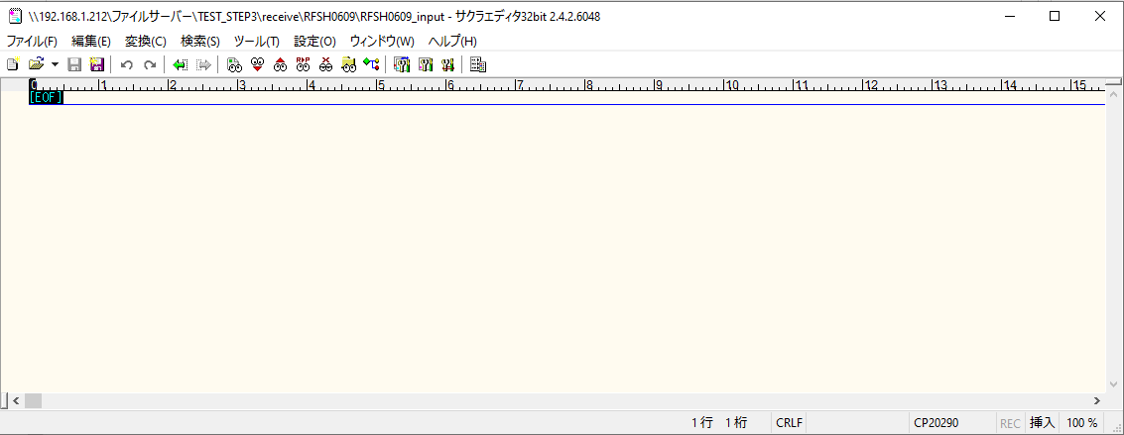
受信ファイルサイズが0byte

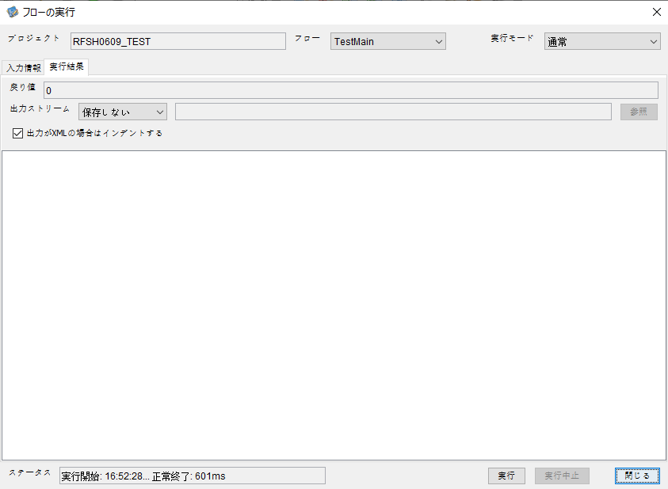

 |  | 行 | 日時 | レベル | メッセージ
 |  | 15164 | 2026-05-18T16:52:28.967 JST | INFO | FLEX_I_0003: [5f411f2f-b8b1-48d2-8fe6-ec1ebf952797] サブフローの実行を開始します: /NH/connect/step3/isa_user09.RFSH0609.Main
 |  | 15165 | 2026-05-18T16:52:29.019 JST | INFO | FLEX_I_0003: [5f411f2f-b8b1-48d2-8fe6-ec1ebf952797] サブフローの実行を開始します: /NH/connect/step3/isa_user09.MappingPreProcessing.MappingPreProcessing
 |  | 15166 | 2026-05-18T16:52:29.029 JST | INFO | FLEX_I_0003: [5f411f2f-b8b1-48d2-8fe6-ec1ebf952797] サブフローの実行を開始します: /NH/connect/step3/isa_user09.Common.LogOutput
 |  | 15167 | 2026-05-18T16:52:29.030 JST | INFO | FLEX_I_0051: [5f411f2f-b8b1-48d2-8fe6-ec1ebf952797] 情報(Log1) : 個別マッピング処理開始します。インターフェースID：RFSH0609 ASID：I0609 ジョブネットID：P1J0609
 |  | 15168 | 2026-05-18T16:52:29.030 JST | INFO | FLEX_I_0004: [5f411f2f-b8b1-48d2-8fe6-ec1ebf952797] サブフローの実行が終了しました: /NH/connect/step3/isa_user09.Common.LogOutput [1ms]
 |  | 15169 | 2026-05-18T16:52:29.030 JST | INFO | FLEX_I_0003: [5f411f2f-b8b1-48d2-8fe6-ec1ebf952797] サブフローの実行を開始します: /NH/connect/step3/isa_user09.Common.InputParameterCheck
 |  | 15170 | 2026-05-18T16:52:29.030 JST | INFO | FLEX_I_0004: [5f411f2f-b8b1-48d2-8fe6-ec1ebf952797] サブフローの実行が終了しました: /NH/connect/step3/isa_user09.Common.InputParameterCheck [0ms]
...
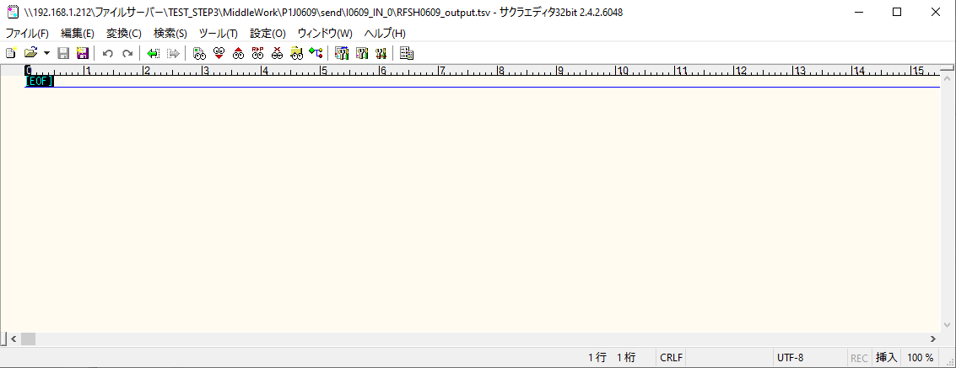
 | No.1-1-1

■2回目 正常系・全項目空データファイル

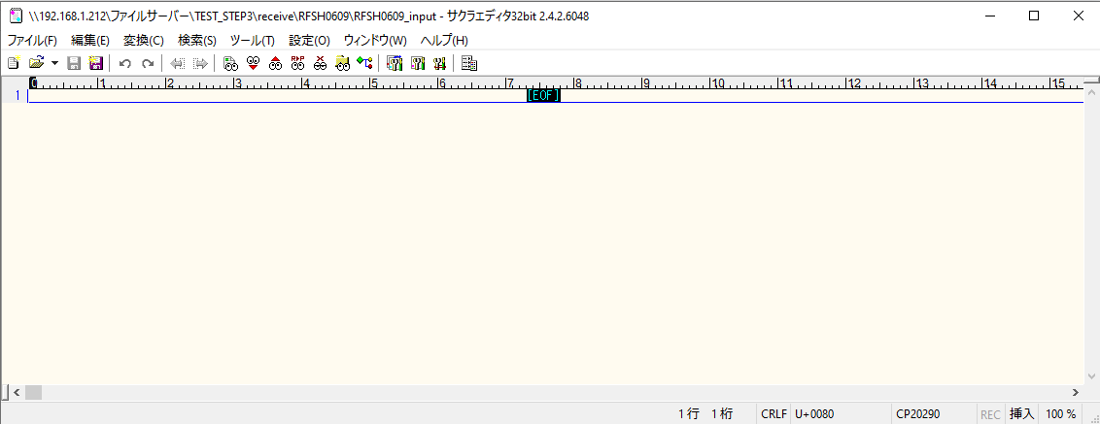

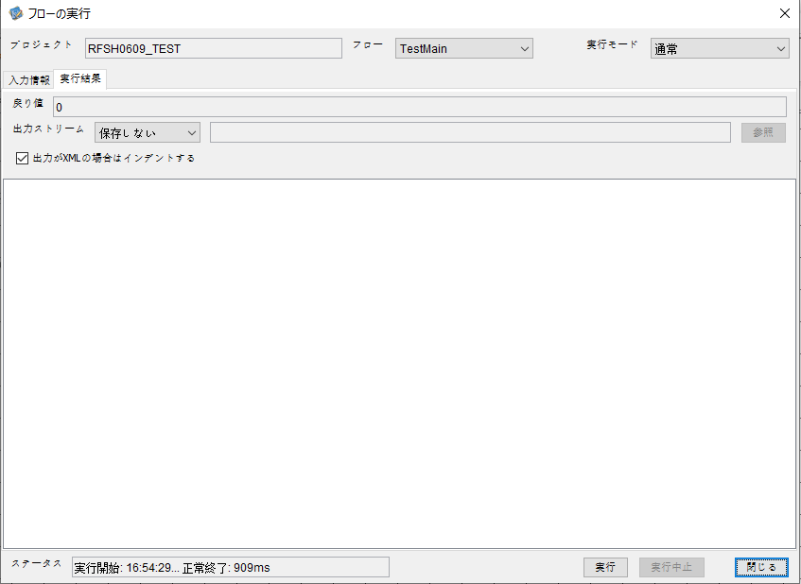

 |  | 行 | 日時 | レベル | メッセージ
 |  | 15213 | 2026-05-18T16:54:29.461 JST | INFO | FLEX_I_0003: [e532967b-89ec-4de4-838b-9074c3c99d0f] サブフローの実行を開始します: /NH/connect/step3/isa_user09.RFSH0609.Main
 |  | 15214 | 2026-05-18T16:54:29.463 JST | INFO | FLEX_I_0003: [e532967b-89ec-4de4-838b-9074c3c99d0f] サブフローの実行を開始します: /NH/connect/step3/isa_user09.MappingPreProcessing.MappingPreProcessing
 |  | 15215 | 2026-05-18T16:54:29.464 JST | INFO | FLEX_I_0003: [e532967b-89ec-4de4-838b-9074c3c99d0f] サブフローの実行を開始します: /NH/connect/step3/isa_user09.Common.LogOutput
 |  | 15216 | 2026-05-18T16:54:29.464 JST | INFO | FLEX_I_0051: [e532967b-89ec-4de4-838b-9074c3c99d0f] 情報(Log1) : 個別マッピング処理開始します。インターフェースID：RFSH0609 ASID：I0609 ジョブネットID：P1J0609
 |  | 15217 | 2026-05-18T16:54:29.464 JST | INFO | FLEX_I_0004: [e532967b-89ec-4de4-838b-9074c3c99d0f] サブフローの実行が終了しました: /NH/connect/step3/isa_user09.Common.LogOutput [0ms]
 |  | 15218 | 2026-05-18T16:54:29.464 JST | INFO | FLEX_I_0003: [e532967b-89ec-4de4-838b-9074c3c99d0f] サブフローの実行を開始します: /NH/connect/step3/isa_user09.Common.InputParameterCheck
 |  | 15219 | 2026-05-18T16:54:29.464 JST | INFO | FLEX_I_0004: [e532967b-89ec-4de4-838b-9074c3c99d0f] サブフローの実行が終了しました: /NH/connect/step3/isa_user09.Common.InputParameterCheck [0ms]
...
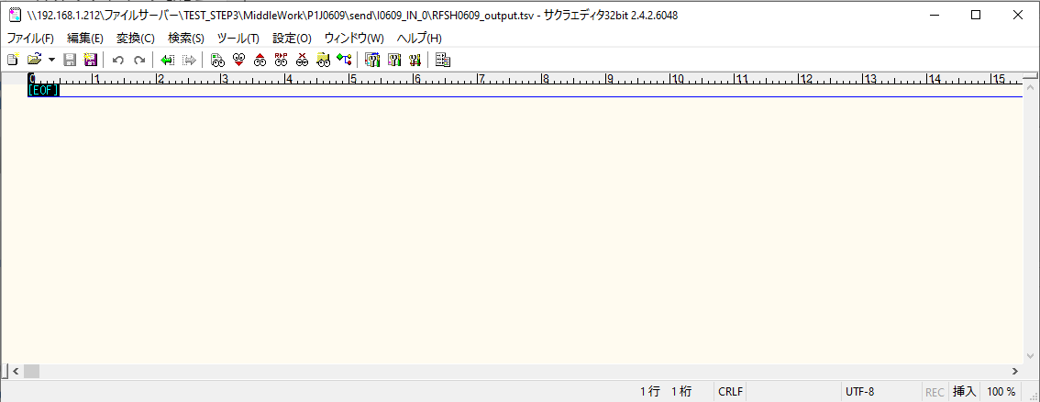
 | No.1-2-1

■3回目 正常系・ファイル定義確認

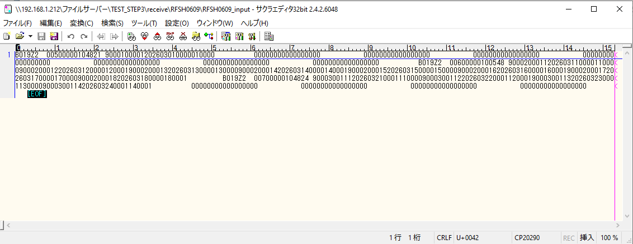
 | No.3-1-1
 | No.3-1-2
 | No.3-1-3
 | No.3-1-4
 | No.3-1-5
 | No.3-1-6

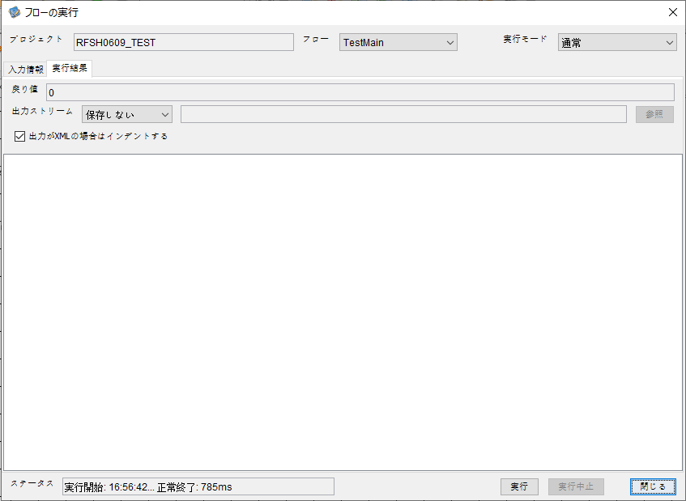

 |  | 行 | 日時 | レベル | メッセージ
 |  | 15488 | 2026-05-18T16:56:43.007 JST | INFO | FLEX_I_0003: [fed30b9f-0bbe-4b05-b82e-c55ab17dc4c5] サブフローの実行を開始します: /NH/connect/step3/isa_user09.RFSH0609.Main
 |  | 15489 | 2026-05-18T16:56:43.058 JST | INFO | FLEX_I_0003: [fed30b9f-0bbe-4b05-b82e-c55ab17dc4c5] サブフローの実行を開始します: /NH/connect/step3/isa_user09.MappingPreProcessing.MappingPreProcessing
 |  | 15490 | 2026-05-18T16:56:43.069 JST | INFO | FLEX_I_0003: [fed30b9f-0bbe-4b05-b82e-c55ab17dc4c5] サブフローの実行を開始します: /NH/connect/step3/isa_user09.Common.LogOutput
 |  | 15491 | 2026-05-18T16:56:43.070 JST | INFO | FLEX_I_0051: [fed30b9f-0bbe-4b05-b82e-c55ab17dc4c5] 情報(Log1) : 個別マッピング処理開始します。インターフェースID：RFSH0609 ASID：I0609 ジョブネットID：P1J0609
 |  | 15492 | 2026-05-18T16:56:43.070 JST | INFO | FLEX_I_0004: [fed30b9f-0bbe-4b05-b82e-c55ab17dc4c5] サブフローの実行が終了しました: /NH/connect/step3/isa_user09.Common.LogOutput [1ms]
 |  | 15493 | 2026-05-18T16:56:43.070 JST | INFO | FLEX_I_0003: [fed30b9f-0bbe-4b05-b82e-c55ab17dc4c5] サブフローの実行を開始します: /NH/connect/step3/isa_user09.Common.InputParameterCheck
 |  | 15494 | 2026-05-18T16:56:43.070 JST | INFO | FLEX_I_0004: [fed30b9f-0bbe-4b05-b82e-c55ab17dc4c5] サブフローの実行が終了しました: /NH/connect/step3/isa_user09.Common.InputParameterCheck [0ms]
...
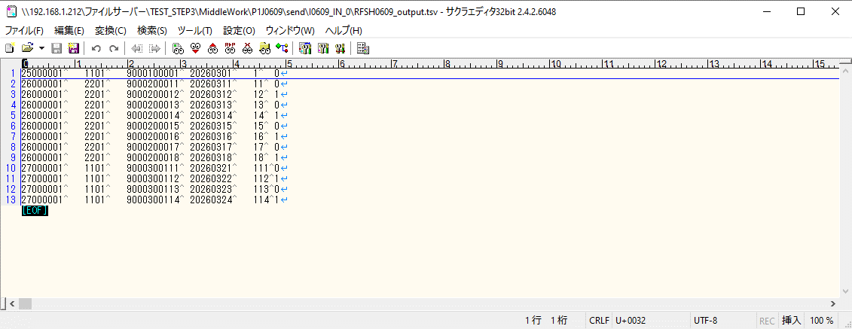

 | No.3-2-1
 | No.3-2-2
 | No.3-2-3
 | No.3-2-4
 | No.3-2-5
 | No.3-2-6

■4回目正常系・列分割→行変換確認（明細0件）

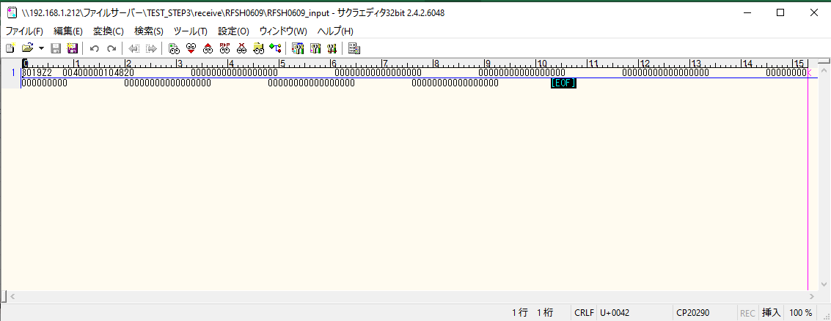

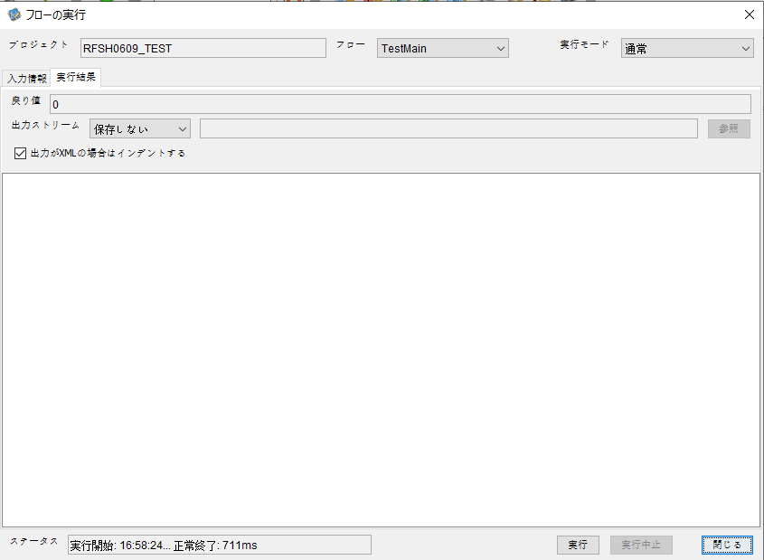

 |  | 行 | 日時 | レベル | メッセージ
 |  | 15618 | 2026-05-18T16:58:24.137 JST | INFO | FLEX_I_0003: [e13fbc99-dd25-4ffa-95b4-a8daaff61564] サブフローの実行を開始します: /NH/connect/step3/isa_user09.RFSH0609.Main
 |  | 15619 | 2026-05-18T16:58:24.138 JST | INFO | FLEX_I_0003: [e13fbc99-dd25-4ffa-95b4-a8daaff61564] サブフローの実行を開始します: /NH/connect/step3/isa_user09.MappingPreProcessing.MappingPreProcessing
 |  | 15620 | 2026-05-18T16:58:24.139 JST | INFO | FLEX_I_0003: [e13fbc99-dd25-4ffa-95b4-a8daaff61564] サブフローの実行を開始します: /NH/connect/step3/isa_user09.Common.LogOutput
 |  | 15621 | 2026-05-18T16:58:24.140 JST | INFO | FLEX_I_0051: [e13fbc99-dd25-4ffa-95b4-a8daaff61564] 情報(Log1) : 個別マッピング処理開始します。インターフェースID：RFSH0609 ASID：I0609 ジョブネットID：P1J0609
 |  | 15622 | 2026-05-18T16:58:24.140 JST | INFO | FLEX_I_0004: [e13fbc99-dd25-4ffa-95b4-a8daaff61564] サブフローの実行が終了しました: /NH/connect/step3/isa_user09.Common.LogOutput [1ms]
 |  | 15623 | 2026-05-18T16:58:24.141 JST | INFO | FLEX_I_0003: [e13fbc99-dd25-4ffa-95b4-a8daaff61564] サブフローの実行を開始します: /NH/connect/step3/isa_user09.Common.InputParameterCheck
 |  | 15624 | 2026-05-18T16:58:24.141 JST | INFO | FLEX_I_0004: [e13fbc99-dd25-4ffa-95b4-a8daaff61564] サブフローの実行が終了しました: /NH/connect/step3/isa_user09.Common.InputParameterCheck [0ms]
...
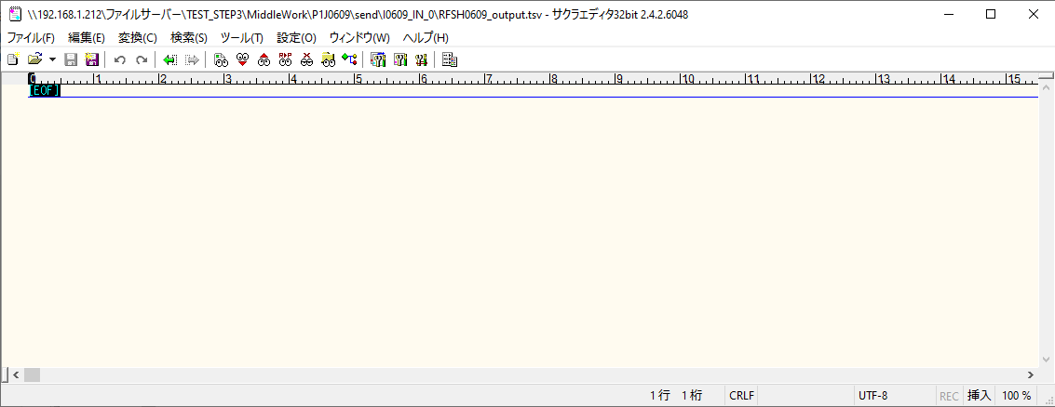
 | No.2-1-1

■5回目正常系・列分割→行変換確認（明細1件）

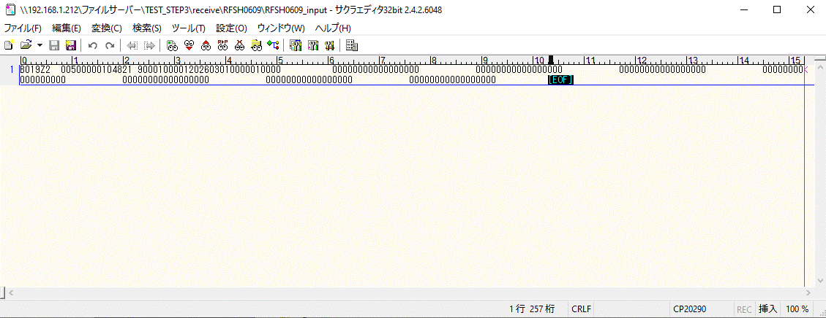



 |  | 行 | 日時 | レベル | メッセージ
 |  | 15952 | 2026-05-18T17:00:48.517 JST | INFO | FLEX_I_0003: [2e840f69-3032-441a-9bbc-fef74d1be671] サブフローの実行を開始します: /NH/connect/step3/isa_user09.RFSH0609.Main
 |  | 15953 | 2026-05-18T17:00:48.567 JST | INFO | FLEX_I_0003: [2e840f69-3032-441a-9bbc-fef74d1be671] サブフローの実行を開始します: /NH/connect/step3/isa_user09.MappingPreProcessing.MappingPreProcessing
 |  | 15954 | 2026-05-18T17:00:48.578 JST | INFO | FLEX_I_0003: [2e840f69-3032-441a-9bbc-fef74d1be671] サブフローの実行を開始します: /NH/connect/step3/isa_user09.Common.LogOutput
 |  | 15955 | 2026-05-18T17:00:48.579 JST | INFO | FLEX_I_0051: [2e840f69-3032-441a-9bbc-fef74d1be671] 情報(Log1) : 個別マッピング処理開始します。インターフェースID：RFSH0609 ASID：I0609 ジョブネットID：P1J0609
 |  | 15956 | 2026-05-18T17:00:48.579 JST | INFO | FLEX_I_0004: [2e840f69-3032-441a-9bbc-fef74d1be671] サブフローの実行が終了しました: /NH/connect/step3/isa_user09.Common.LogOutput [1ms]
 |  | 15957 | 2026-05-18T17:00:48.579 JST | INFO | FLEX_I_0003: [2e840f69-3032-441a-9bbc-fef74d1be671] サブフローの実行を開始します: /NH/connect/step3/isa_user09.Common.InputParameterCheck
...
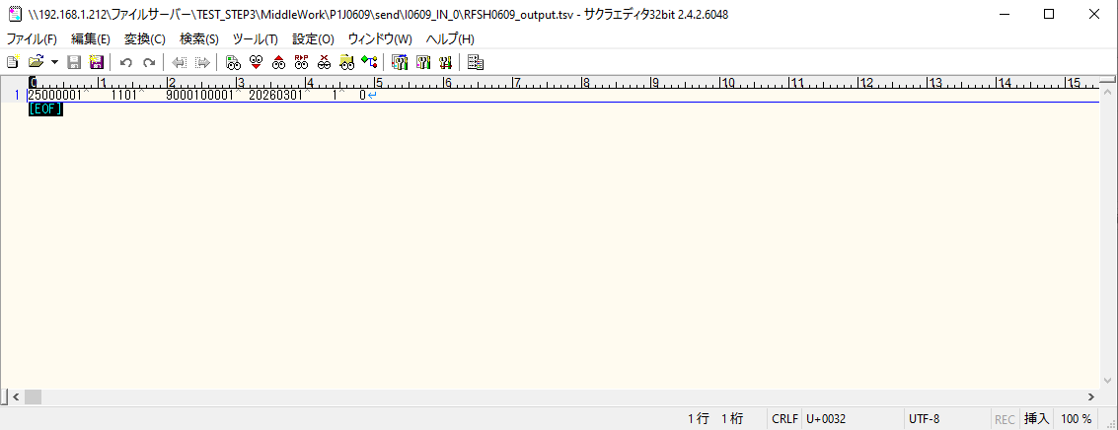

 | No.2-1-2

■6回目正常系・列分割→行変換確認（明細4件）

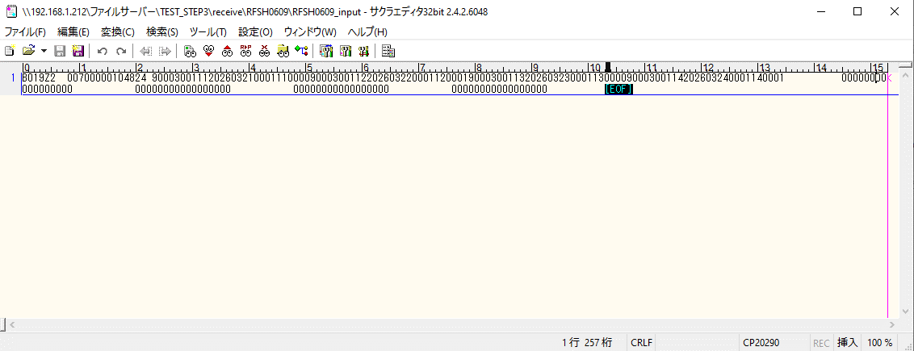

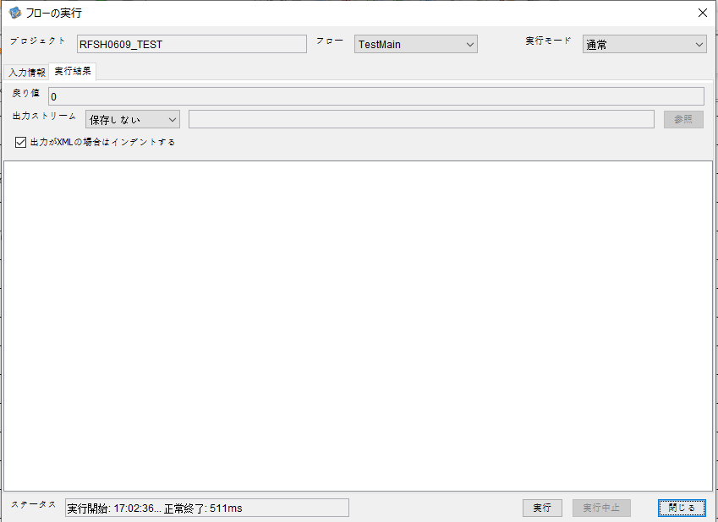

 |  | 行 | 日時 | レベル | メッセージ
 |  | 16125 | 2026-05-18T17:02:36.889 JST | INFO | FLEX_I_0003: [3dc3dc10-8823-4588-9280-b0ee5834b42c] サブフローの実行を開始します: /NH/connect/step3/isa_user09.RFSH0609.Main
 |  | 16126 | 2026-05-18T17:02:36.890 JST | INFO | FLEX_I_0003: [3dc3dc10-8823-4588-9280-b0ee5834b42c] サブフローの実行を開始します: /NH/connect/step3/isa_user09.MappingPreProcessing.MappingPreProcessing
 |  | 16127 | 2026-05-18T17:02:36.892 JST | INFO | FLEX_I_0003: [3dc3dc10-8823-4588-9280-b0ee5834b42c] サブフローの実行を開始します: /NH/connect/step3/isa_user09.Common.LogOutput
 |  | 16128 | 2026-05-18T17:02:36.893 JST | INFO | FLEX_I_0051: [3dc3dc10-8823-4588-9280-b0ee5834b42c] 情報(Log1) : 個別マッピング処理開始します。インターフェースID：RFSH0609 ASID：I0609 ジョブネットID：P1J0609
 |  | 16129 | 2026-05-18T17:02:36.893 JST | INFO | FLEX_I_0004: [3dc3dc10-8823-4588-9280-b0ee5834b42c] サブフローの実行が終了しました: /NH/connect/step3/isa_user09.Common.LogOutput [2ms]
 |  | 16130 | 2026-05-18T17:02:36.894 JST | INFO | FLEX_I_0003: [3dc3dc10-8823-4588-9280-b0ee5834b42c] サブフローの実行を開始します: /NH/connect/step3/isa_user09.Common.InputParameterCheck
...
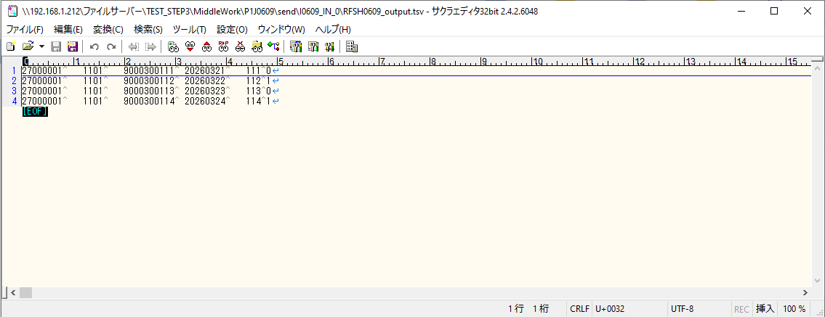

 | No.2-1-4

■7回目正常系・列分割→行変換確認（明細8件）

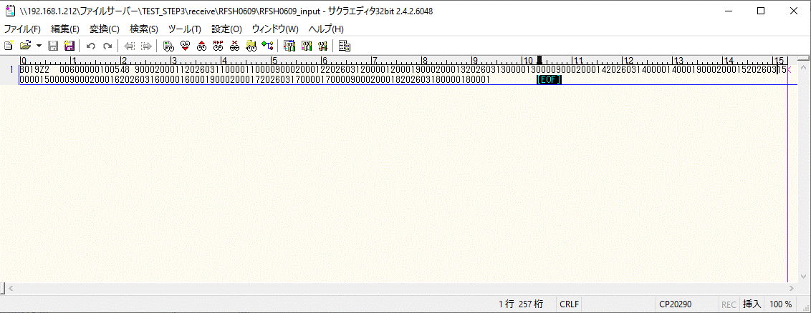



 |  | 行 | 日時 | レベル | メッセージ
 |  | 16239 | 2026-05-18T17:04:46.106 JST | INFO | FLEX_I_0003: [32da1092-47e7-4c84-8b85-8f9c4f0343ba] サブフローの実行を開始します: /NH/connect/step3/isa_user09.RFSH0609.Main
 |  | 16240 | 2026-05-18T17:04:46.107 JST | INFO | FLEX_I_0003: [32da1092-47e7-4c84-8b85-8f9c4f0343ba] サブフローの実行を開始します: /NH/connect/step3/isa_user09.MappingPreProcessing.MappingPreProcessing
 |  | 16241 | 2026-05-18T17:04:46.109 JST | INFO | FLEX_I_0003: [32da1092-47e7-4c84-8b85-8f9c4f0343ba] サブフローの実行を開始します: /NH/connect/step3/isa_user09.Common.LogOutput
 |  | 16242 | 2026-05-18T17:04:46.109 JST | INFO | FLEX_I_0051: [32da1092-47e7-4c84-8b85-8f9c4f0343ba] 情報(Log1) : 個別マッピング処理開始します。インターフェースID：RFSH0609 ASID：I0609 ジョブネットID：P1J0609
 |  | 16243 | 2026-05-18T17:04:46.109 JST | INFO | FLEX_I_0004: [32da1092-47e7-4c84-8b85-8f9c4f0343ba] サブフローの実行が終了しました: /NH/connect/step3/isa_user09.Common.LogOutput [0ms]
 |  | 16244 | 2026-05-18T17:04:46.110 JST | INFO | FLEX_I_0003: [32da1092-47e7-4c84-8b85-8f9c4f0343ba] サブフローの実行を開始します: /NH/connect/step3/isa_user09.Common.InputParameterCheck
 |  | 16245 | 2026-05-18T17:04:46.110 JST | INFO | FLEX_I_0004: [32da1092-47e7-4c84-8b85-8f9c4f0343ba] サブフローの実行が終了しました: /NH/connect/step3/isa_user09.Common.InputParameterCheck [0ms]
...
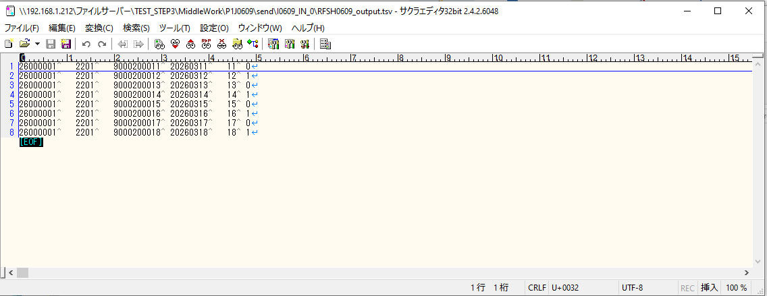

 | No.2-1-3

■8回目正常系・列分割→行変換確認（レコードが複数件あり）

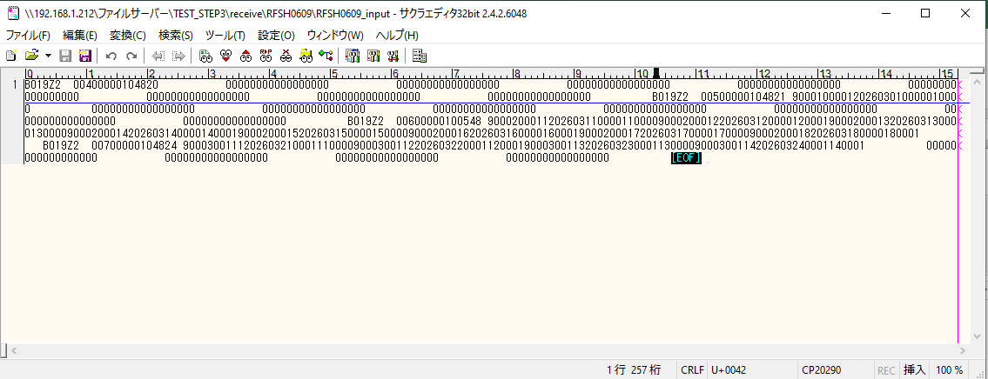



 |  | 行 | 日時 | レベル | メッセージ
 |  | 16496 | 2026-05-18T17:06:47.267 JST | INFO | FLEX_I_0003: [0f4fc1bc-a48d-4528-bc93-8c8577ffce34] サブフローの実行を開始します: /NH/connect/step3/isa_user09.RFSH0609.Main
 |  | 16497 | 2026-05-18T17:06:47.296 JST | INFO | FLEX_I_0003: [0f4fc1bc-a48d-4528-bc93-8c8577ffce34] サブフローの実行を開始します: /NH/connect/step3/isa_user09.MappingPreProcessing.MappingPreProcessing
 |  | 16498 | 2026-05-18T17:06:47.296 JST | INFO | FLEX_I_0003: [0f4fc1bc-a48d-4528-bc93-8c8577ffce34] サブフローの実行を開始します: /NH/connect/step3/isa_user09.Common.LogOutput
 |  | 16499 | 2026-05-18T17:06:47.297 JST | INFO | FLEX_I_0051: [0f4fc1bc-a48d-4528-bc93-8c8577ffce34] 情報(Log1) : 個別マッピング処理開始します。インターフェースID：RFSH0609 ASID：I0609 ジョブネットID：P1J0609
 |  | 16500 | 2026-05-18T17:06:47.297 JST | INFO | FLEX_I_0004: [0f4fc1bc-a48d-4528-bc93-8c8577ffce34] サブフローの実行が終了しました: /NH/connect/step3/isa_user09.Common.LogOutput [1ms]
 |  | 16501 | 2026-05-18T17:06:47.297 JST | INFO | FLEX_I_0003: [0f4fc1bc-a48d-4528-bc93-8c8577ffce34] サブフローの実行を開始します: /NH/connect/step3/isa_user09.Common.InputParameterCheck
 |  | 16502 | 2026-05-18T17:06:47.297 JST | INFO | FLEX_I_0004: [0f4fc1bc-a48d-4528-bc93-8c8577ffce34] サブフローの実行が終了しました: /NH/connect/step3/isa_user09.Common.InputParameterCheck [0ms]
...
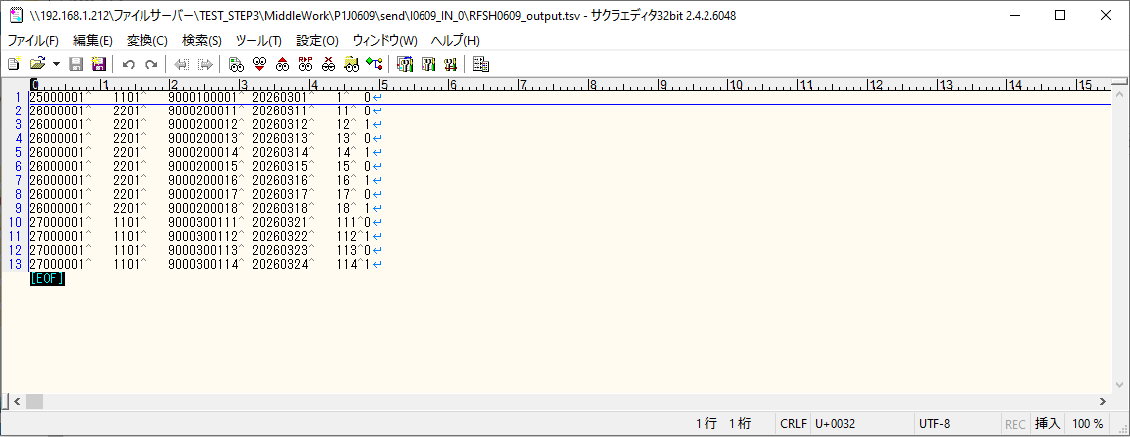

 | No.2-1-5

エビデンス(マッピング)
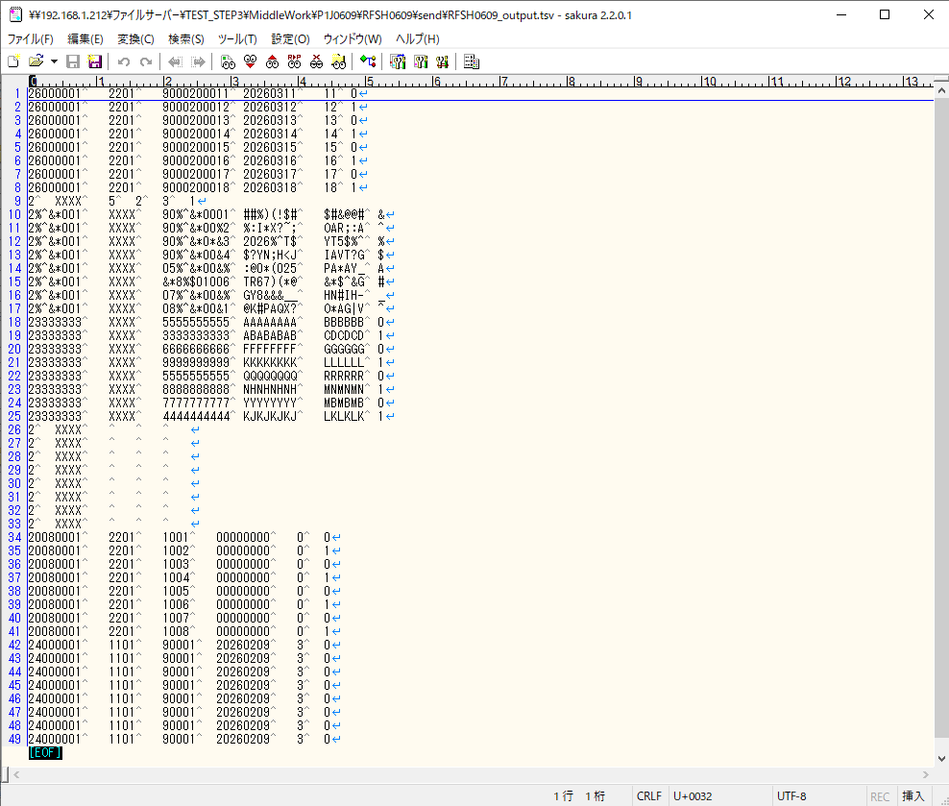
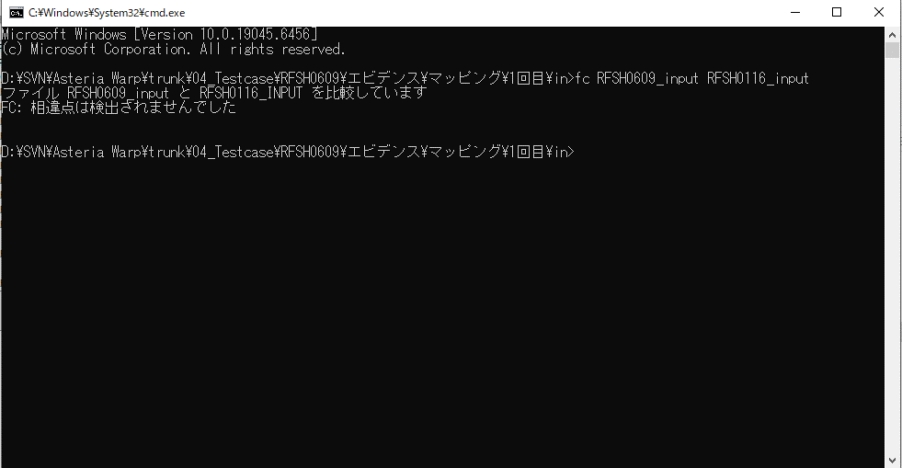

...
■出力ファイル

エビデンス(マッピング)_20260520

...
■出力ファイル

基本情報
項目名 | 値
インターフェースID | RFSH0609
ジョブネットID | P1J0609@I0609
システム情報.中間ワーク親フォルダパス | \\192.168.1.212\ファイルサーバー\TEST_STEP3\MiddleWork\P1J0609
システム情報.送信ファイル格納フォルダ名 | send
個別マッピング用定義ファイル.作成ファイル名 | RFSH0609_output.tsv
個別マッピング定義用ファイル.保存フォルダ名 | 0609_IN_0
パラメータファイルパス | \\192.168.1.212\ファイルサーバー\TEST_STEP3\Work\P1J0609\parameter.conf
パラメータファイル.受信ファイル格納フォルダパス_[インターフェースID] | \\192.168.1.212\ファイルサーバー\TEST_STEP3\receive\P1J0609

テスト実施時の基本情報を記入

外部定義ファイル
...
テスト実施時の定義ファイル情報を記載
...

